Proyeksi Fasum (1)
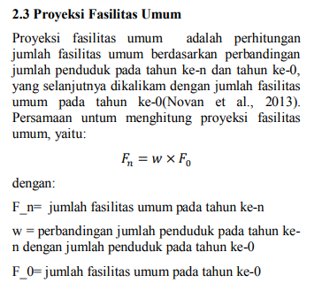
1 | Melati Jaya
 | Fasilitas | Unit Satuan | Tahun |  |  |  |  |  |  |  |  |  |  |  |  |  |  |  |  |  |  |  | Forward Projection Metode Aritmatik (20 Tahun)
 |  |  | 2024
 | Pendidikan: |  |  |  |  |  |  |  |  |  |  |  |  |  |  |  |  |  |  |  |  |  | Tahun | Jumlah Penduduk
 | TK | Unit | 2
 | SD |  | 1 |  |  |  |  |  |  |  |  |  |  |  |  |  |  |  |  |  |  |  | 2024 | 1867
 | SMP/MTS |  | 2 |  |  |  |  |  |  |  |  |  |  |  |  |  |  |  |  |  |  |  | 2025 | 1919
 | SMA/SMK |  |  |  |  |  |  |  |  |  |  |  |  |  |  |  |  |  |  |  |  |  | 2026 | 1971
 | Kesehatan: |  |  |  |  |  |  |  |  |  |  |  |  |  |  |  |  |  |  |  |  |  | 2027 | 2023
 | Puskesmas/Posyandu | Unit | 1 |  |  |  |  |  |  |  |  |  |  |  |  |  |  |  |  |  |  |  | 2028 | 2075
 | Kantor: |  |  |  |  |  |  |  |  |  |  |  |  |  |  |  |  |  |  |  |  |  | 2029 | 2128
 | Kantor Desa/Kantor Dinas | Unit | 1 |  |  |  |  |  |  |  |  |  |  |  |  |  |  |  |  |  |  |  | 2030 | 2180
 | Tempat Ibadah: |  |  |  | Novan, A. dkk. (2016). Analisis dan Perencanaan Pengembangan Sistem Distribusi Air Minum di PDAM Unit Plosowahyu Kabupaten Lamongan. Jurnal Teknik ITS, 5, 2337-3539. |  |  |  |  |  |  |  |  |  |  |  |  |  |  |  |  |  | 2031 | 2232
 | Masjid/Mushola | Unit | 3 |  |  |  |  |  |  |  |  |  |  |  |  |  |  |  |  |  |  |  | 2032 | 2284
 | Gereja |  | 3 |  |  |  |  |  |  |  |  |  |  |  |  |  |  |  |  |  |  |  | 2033 | 2336
 |  |  |  |  |  |  |  |  |  |  |  |  |  |  |  |  |  |  |  |  |  |  | 2034 | 2388
 |  |  |  |  |  |  |  |  |  |  |  |  |  |  |  |  |  |  |  |  |  |  | 2035 | 2440
 |  |  |  |  |  |  |  |  |  |  |  |  |  |  |  |  |  |  |  |  |  |  | 2036 | 2492
 |  |  |  |  |  |  |  |  |  |  |  |  |  |  |  |  |  |  |  |  |  |  | 2037 | 2544
 | Fasilitas | Unit Satuan | Tahun |  |  |  |  |  |  |  |  |  |  |  |  |  |  |  |  |  |  |  | 2038 | 2597
 |  |  | 2025 | 2026 | 2027 | 2028 | 2029 | 2030 | 2031 | 2032 | 2033 | 2034 | 2035 | 2036 | 2037 | 2038 | 2039 | 2040 | 2041 | 2042 | 2043 | 2044 | 2039 | 2649
 | Pendidikan: |  |  |  |  |  |  |  |  |  |  |  |  |  |  |  |  |  |  |  |  |  | 2040 | 2701
 | TK | Unit | 2 | 2 | 2 | 2 | 2 | 2 | 2 | 2 | 3 | 3 | 3 | 3 | 3 | 3 | 3 | 3 | 3 | 3 | 3 | 3 | 2041 | 2753
 | SD |  | 1 | 1 | 1 | 1 | 1 | 1 | 1 | 1 | 1 | 1 | 1 | 1 | 1 | 1 | 1 | 1 | 1 | 2 | 2 | 2 | 2042 | 2805
 | SMP/MTS |  | 2 | 2 | 2 | 2 | 2 | 2 | 2 | 2 | 3 | 3 | 3 | 3 | 3 | 3 | 3 | 3 | 3 | 3 | 3 | 3 | 2043 | 2857
 | SMA/SMK |  |  |  |  |  |  |  |  |  |  |  |  |  |  |  |  |  |  |  |  |  | 2044 | 2909
 | Kesehatan:
 | Puskesmas/Posyandu | Unit | 1 | 1 | 1 | 1 | 1 | 1 | 1 | 1 | 1 | 1 | 1 | 1 | 1 | 1 | 1 | 1 | 1 | 2 | 2 | 2
 | Kantor:
 | Kantor Desa/Kantor Dinas | Unit | 1 | 1 | 1 | 1 | 1 | 1 | 1 | 1 | 1 | 1 | 1 | 1 | 1 | 1 | 1 | 1 | 1 | 2 | 2 | 2
 | Tempat Ibadah:
 | Masjid/Mushola | Unit | 3 | 3 | 3 | 3 | 3 | 4 | 4 | 4 | 4 | 4 | 4 | 4 | 4 | 4 | 4 | 4 | 4 | 5 | 5 | 5
 | Gereja |  | 3 | 3 | 3 | 3 | 3 | 4 | 4 | 4 | 4 | 4 | 4 | 4 | 4 | 4 | 4 | 4 | 4 | 5 | 5 | 5

2 | Merancang Ulu
 | Fasilitas | Unit Satuan | Tahun |  |  |  |  |  |  |  |  |  |  |  |  |  |  |  |  |  |  |  | Forward Projection Metode Aritmatik (20 Tahun)
 |  |  | 2024
 | Pendidikan: |  |  |  |  |  |  |  |  |  |  |  |  |  |  |  |  |  |  |  |  |  | Tahun | Jumlah Penduduk
 | TK | Unit | 2
 | SD |  | 2 |  |  |  |  |  |  |  |  |  |  |  |  |  |  |  |  |  |  |  | 2024 | 1936
 | SMP/MTS |  | 1 |  |  |  |  |  |  |  |  |  |  |  |  |  |  |  |  |  |  |  | 2025 | 1995
 | SMA/SMK |  | 1 |  |  |  |  |  |  |  |  |  |  |  |  |  |  |  |  |  |  |  | 2026 | 2053
 | Kesehatan: |  |  |  |  |  |  |  |  |  |  |  |  |  |  |  |  |  |  |  |  |  | 2027 | 2112
 | Puskesmas/Posyandu | Unit | 1 |  |  |  |  |  |  |  |  |  |  |  |  |  |  |  |  |  |  |  | 2028 | 2170
 | Kantor: |  |  |  |  |  |  |  |  |  |  |  |  |  |  |  |  |  |  |  |  |  | 2029 | 2229
 | Kantor Desa/Kantor Dinas | Unit | 1 |  |  |  |  |  |  |  |  |  |  |  |  |  |  |  |  |  |  |  | 2030 | 2287
 | Tempat Ibadah: |  |  |  | Novan, A. dkk. (2016). Analisis dan Perencanaan Pengembangan Sistem Distribusi Air Minum di PDAM Unit Plosowahyu Kabupaten Lamongan. Jurnal Teknik ITS, 5, 2337-3539. |  |  |  |  |  |  |  |  |  |  |  |  |  |  |  |  |  | 2031 | 2346
 | Masjid/Mushola | Unit | 3 |  |  |  |  |  |  |  |  |  |  |  |  |  |  |  |  |  |  |  | 2032 | 2404
 | Gereja |  |  |  |  |  |  |  |  |  |  |  |  |  |  |  |  |  |  |  |  |  | 2033 | 2463
 |  |  |  |  |  |  |  |  |  |  |  |  |  |  |  |  |  |  |  |  |  |  | 2034 | 2522
 |  |  |  |  |  |  |  |  |  |  |  |  |  |  |  |  |  |  |  |  |  |  | 2035 | 2580
 |  |  |  |  |  |  |  |  |  |  |  |  |  |  |  |  |  |  |  |  |  |  | 2036 | 2639
 |  |  |  |  |  |  |  |  |  |  |  |  |  |  |  |  |  |  |  |  |  |  | 2037 | 2697
 | Fasilitas | Unit Satuan | Tahun |  |  |  |  |  |  |  |  |  |  |  |  |  |  |  |  |  |  |  | 2038 | 2756
 |  |  | 2025 | 2026 | 2027 | 2028 | 2029 | 2030 | 2031 | 2032 | 2033 | 2034 | 2035 | 2036 | 2037 | 2038 | 2039 | 2040 | 2041 | 2042 | 2043 | 2044 | 2039 | 2814
 | Pendidikan: |  |  |  |  |  |  |  |  |  |  |  |  |  |  |  |  |  |  |  |  |  | 2040 | 2873
 | TK | Unit | 2 | 2 | 2 | 2 | 2 | 2 | 2 | 2 | 3 | 3 | 3 | 3 | 3 | 3 | 3 | 3 | 3 | 3 | 3 | 3 | 2041 | 2931
 | SD |  | 2 | 2 | 2 | 2 | 2 | 2 | 2 | 2 | 3 | 3 | 3 | 3 | 3 | 3 | 3 | 3 | 3 | 3 | 3 | 3 | 2042 | 2990
 | SMP/MTS |  | 1 | 1 | 1 | 1 | 1 | 1 | 1 | 1 | 1 | 1 | 1 | 1 | 1 | 1 | 1 | 1 | 2 | 2 | 2 | 2 | 2043 | 3049
 | SMA/SMK |  | 1 | 1 | 1 | 1 | 1 | 1 | 1 | 1 | 1 | 1 | 1 | 1 | 1 | 1 | 1 | 1 | 2 | 2 | 2 | 2 | 2044 | 3107
 | Kesehatan:
 | Puskesmas/Posyandu | Unit | 1 | 1 | 1 | 1 | 1 | 1 | 1 | 1 | 1 | 1 | 1 | 1 | 1 | 1 | 1 | 1 | 2 | 2 | 2 | 2
 | Kantor:
 | Kantor Desa/Kantor Dinas | Unit | 1 | 1 | 1 | 1 | 1 | 1 | 1 | 1 | 1 | 1 | 1 | 1 | 1 | 1 | 1 | 1 | 2 | 2 | 2 | 2
 | Tempat Ibadah:
 | Masjid/Mushola | Unit | 3 | 3 | 3 | 3 | 3 | 4 | 4 | 4 | 4 | 4 | 4 | 4 | 4 | 4 | 4 | 4 | 5 | 5 | 5 | 5
 | Gereja

3 | Merancang Ilir
 | Fasilitas | Unit Satuan | Tahun |  |  |  |  |  |  |  |  |  |  |  |  |  |  |  |  |  |  |  | Forward Projection Metode Aritmatik (20 Tahun)
 |  |  | 2024
 | Pendidikan: |  |  |  |  |  |  |  |  |  |  |  |  |  |  |  |  |  |  |  |  |  | Tahun | Jumlah Penduduk
 | TK | Unit | 1
 | SD |  | 1 |  |  |  |  |  |  |  |  |  |  |  |  |  |  |  |  |  |  |  | 2024 | 1719
 | SMP/MTS |  |  |  |  |  |  |  |  |  |  |  |  |  |  |  |  |  |  |  |  |  | 2025 | 1785
 | SMA/SMK |  | 1 |  |  |  |  |  |  |  |  |  |  |  |  |  |  |  |  |  |  |  | 2026 | 1851
 | Kesehatan: |  |  |  |  |  |  |  |  |  |  |  |  |  |  |  |  |  |  |  |  |  | 2027 | 1918
 | Puskesmas/Posyandu | Unit | 1 |  |  |  |  |  |  |  |  |  |  |  |  |  |  |  |  |  |  |  | 2028 | 1984
 | Kantor: |  |  |  |  |  |  |  |  |  |  |  |  |  |  |  |  |  |  |  |  |  | 2029 | 2050
 | Kantor Desa/Kantor Dinas | Unit | 1 |  |  |  |  |  |  |  |  |  |  |  |  |  |  |  |  |  |  |  | 2030 | 2116
 | Tempat Ibadah: |  |  |  | Novan, A. dkk. (2016). Analisis dan Perencanaan Pengembangan Sistem Distribusi Air Minum di PDAM Unit Plosowahyu Kabupaten Lamongan. Jurnal Teknik ITS, 5, 2337-3539. |  |  |  |  |  |  |  |  |  |  |  |  |  |  |  |  |  | 2031 | 2183
 | Masjid/Mushola | Unit | 2 |  |  |  |  |  |  |  |  |  |  |  |  |  |  |  |  |  |  |  | 2032 | 2249
 | Gereja |  |  |  |  |  |  |  |  |  |  |  |  |  |  |  |  |  |  |  |  |  | 2033 | 2315
 |  |  |  |  |  |  |  |  |  |  |  |  |  |  |  |  |  |  |  |  |  |  | 2034 | 2381
 |  |  |  |  |  |  |  |  |  |  |  |  |  |  |  |  |  |  |  |  |  |  | 2035 | 2447
 |  |  |  |  |  |  |  |  |  |  |  |  |  |  |  |  |  |  |  |  |  |  | 2036 | 2514
 |  |  |  |  |  |  |  |  |  |  |  |  |  |  |  |  |  |  |  |  |  |  | 2037 | 2580
 | Fasilitas | Unit Satuan | Tahun |  |  |  |  |  |  |  |  |  |  |  |  |  |  |  |  |  |  |  | 2038 | 2646
 |  |  | 2025 | 2026 | 2027 | 2028 | 2029 | 2030 | 2031 | 2032 | 2033 | 2034 | 2035 | 2036 | 2037 | 2038 | 2039 | 2040 | 2041 | 2042 | 2043 | 2044 | 2039 | 2712
 | Pendidikan: |  |  |  |  |  |  |  |  |  |  |  |  |  |  |  |  |  |  |  |  |  | 2040 | 2779
 | TK | Unit | 1 | 1 | 1 | 1 | 1 | 1 | 1 | 1 | 1 | 1 | 1 | 1 | 2 | 2 | 2 | 2 | 2 | 2 | 2 | 2 | 2041 | 2845
 | SD |  | 1 | 1 | 1 | 1 | 1 | 1 | 1 | 1 | 1 | 1 | 1 | 1 | 2 | 2 | 2 | 2 | 2 | 2 | 2 | 2 | 2042 | 2911
 | SMP/MTS |  |  |  |  |  |  |  |  |  |  |  |  |  |  |  |  |  |  |  |  |  | 2043 | 2977
 | SMA/SMK |  | 1 | 1 | 1 | 1 | 1 | 1 | 1 | 1 | 1 | 1 | 1 | 1 | 2 | 2 | 2 | 2 | 2 | 2 | 2 | 2 | 2044 | 3043
 | Kesehatan:
 | Puskesmas/Posyandu | Unit | 1 | 1 | 1 | 1 | 1 | 1 | 1 | 1 | 1 | 1 | 1 | 1 | 2 | 2 | 2 | 2 | 2 | 2 | 2 | 2
 | Kantor:
 | Kantor Desa/Kantor Dinas | Unit | 1 | 1 | 1 | 1 | 1 | 1 | 1 | 1 | 1 | 1 | 1 | 1 | 2 | 2 | 2 | 2 | 2 | 2 | 2 | 2
 | Tempat Ibadah:
 | Masjid/Mushola | Unit | 2 | 2 | 2 | 2 | 2 | 2 | 3 | 3 | 3 | 3 | 3 | 3 | 3 | 3 | 3 | 3 | 3 | 3 | 3 | 4
 | Gereja

4 | Batu-Batu
 | Fasilitas | Unit Satuan | Tahun |  |  |  |  |  |  |  |  |  |  |  |  |  |  |  |  |  |  |  | Forward Projection Metode Aritmatik (20 Tahun)
 |  |  | 2024
 | Pendidikan: |  |  |  |  |  |  |  |  |  |  |  |  |  |  |  |  |  |  |  |  |  | Tahun | Jumlah Penduduk
 | TK | Unit
 | SD |  | 1 |  |  |  |  |  |  |  |  |  |  |  |  |  |  |  |  |  |  |  | 2024 | 646
 | SMP/MTS |  |  |  |  |  |  |  |  |  |  |  |  |  |  |  |  |  |  |  |  |  | 2025 | 662
 | SMA/SMK |  |  |  |  |  |  |  |  |  |  |  |  |  |  |  |  |  |  |  |  |  | 2026 | 679
 | Kesehatan: |  |  |  |  |  |  |  |  |  |  |  |  |  |  |  |  |  |  |  |  |  | 2027 | 695
 | Puskesmas/Posyandu | Unit |  |  |  |  |  |  |  |  |  |  |  |  |  |  |  |  |  |  |  |  | 2028 | 711
 | Kantor: |  |  |  |  |  |  |  |  |  |  |  |  |  |  |  |  |  |  |  |  |  | 2029 | 728
 | Kantor Desa/Kantor Dinas | Unit | 1 |  |  |  |  |  |  |  |  |  |  |  |  |  |  |  |  |  |  |  | 2030 | 744
 | Tempat Ibadah: |  |  |  | Novan, A. dkk. (2016). Analisis dan Perencanaan Pengembangan Sistem Distribusi Air Minum di PDAM Unit Plosowahyu Kabupaten Lamongan. Jurnal Teknik ITS, 5, 2337-3539. |  |  |  |  |  |  |  |  |  |  |  |  |  |  |  |  |  | 2031 | 760
 | Masjid/Mushola | Unit | 2 |  |  |  |  |  |  |  |  |  |  |  |  |  |  |  |  |  |  |  | 2032 | 777
 | Gereja |  |  |  |  |  |  |  |  |  |  |  |  |  |  |  |  |  |  |  |  |  | 2033 | 793
 |  |  |  |  |  |  |  |  |  |  |  |  |  |  |  |  |  |  |  |  |  |  | 2034 | 809
 |  |  |  |  |  |  |  |  |  |  |  |  |  |  |  |  |  |  |  |  |  |  | 2035 | 826
 |  |  |  |  |  |  |  |  |  |  |  |  |  |  |  |  |  |  |  |  |  |  | 2036 | 842
 |  |  |  |  |  |  |  |  |  |  |  |  |  |  |  |  |  |  |  |  |  |  | 2037 | 858
 | Fasilitas | Unit Satuan | Tahun |  |  |  |  |  |  |  |  |  |  |  |  |  |  |  |  |  |  |  | 2038 | 875
 |  |  | 2025 | 2026 | 2027 | 2028 | 2029 | 2030 | 2031 | 2032 | 2033 | 2034 | 2035 | 2036 | 2037 | 2038 | 2039 | 2040 | 2041 | 2042 | 2043 | 2044 | 2039 | 891
 | Pendidikan: |  |  |  |  |  |  |  |  |  |  |  |  |  |  |  |  |  |  |  |  |  | 2040 | 907
 | TK | Unit |  |  |  |  |  |  |  |  |  |  |  |  |  |  |  |  |  |  |  |  | 2041 | 924
 | SD |  | 1 | 1 | 1 | 1 | 1 | 1 | 1 | 1 | 1 | 1 | 1 | 1 | 1 | 1 | 1 | 1 | 1 | 1 | 1 | 2 | 2042 | 940
 | SMP/MTS |  |  |  |  |  |  |  |  |  |  |  |  |  |  |  |  |  |  |  |  |  | 2043 | 956
 | SMA/SMK |  |  |  |  |  |  |  |  |  |  |  |  |  |  |  |  |  |  |  |  |  | 2044 | 973
 | Kesehatan:
 | Puskesmas/Posyandu | Unit
 | Kantor:
 | Kantor Desa/Kantor Dinas | Unit | 1 | 1 | 1 | 1 | 1 | 1 | 1 | 1 | 1 | 1 | 1 | 1 | 1 | 1 | 1 | 1 | 1 | 1 | 1 | 2
 | Tempat Ibadah:
 | Masjid/Mushola | Unit | 2 | 2 | 2 | 2 | 2 | 2 | 2 | 2 | 2 | 3 | 3 | 3 | 3 | 3 | 3 | 3 | 3 | 3 | 3 | 3
 | Gereja

5 | Kasai
 | Fasilitas | Unit Satuan | Tahun |  |  |  |  |  |  |  |  |  |  |  |  |  |  |  |  |  |  |  | Forward Projection Metode Aritmatik (20 Tahun)
 |  |  | 2024
 | Pendidikan: |  |  |  |  |  |  |  |  |  |  |  |  |  |  |  |  |  |  |  |  |  | Tahun | Jumlah Penduduk
 | TK | Unit | 1
 | SD |  | 1 |  |  |  |  |  |  |  |  |  |  |  |  |  |  |  |  |  |  |  | 2024 | 3530
 | SMP/MTS |  | 2 |  |  |  |  |  |  |  |  |  |  |  |  |  |  |  |  |  |  |  | 2025 | 3664
 | SMA/SMK |  |  |  |  |  |  |  |  |  |  |  |  |  |  |  |  |  |  |  |  |  | 2026 | 3798
 | Kesehatan: |  |  |  |  |  |  |  |  |  |  |  |  |  |  |  |  |  |  |  |  |  | 2027 | 3932
 | Puskesmas/Posyandu | Unit | 2 |  |  |  |  |  |  |  |  |  |  |  |  |  |  |  |  |  |  |  | 2028 | 4066
 | Kantor: |  |  |  |  |  |  |  |  |  |  |  |  |  |  |  |  |  |  |  |  |  | 2029 | 4199
 | Kantor Desa/Kantor Dinas | Unit | 1 |  |  |  |  |  |  |  |  |  |  |  |  |  |  |  |  |  |  |  | 2030 | 4333
 | Tempat Ibadah: |  |  |  | Novan, A. dkk. (2016). Analisis dan Perencanaan Pengembangan Sistem Distribusi Air Minum di PDAM Unit Plosowahyu Kabupaten Lamongan. Jurnal Teknik ITS, 5, 2337-3539. |  |  |  |  |  |  |  |  |  |  |  |  |  |  |  |  |  | 2031 | 4467
 | Masjid/Mushola | Unit | 2 |  |  |  |  |  |  |  |  |  |  |  |  |  |  |  |  |  |  |  | 2032 | 4601
 | Gereja |  |  |  |  |  |  |  |  |  |  |  |  |  |  |  |  |  |  |  |  |  | 2033 | 4735
 |  |  |  |  |  |  |  |  |  |  |  |  |  |  |  |  |  |  |  |  |  |  | 2034 | 4869
 |  |  |  |  |  |  |  |  |  |  |  |  |  |  |  |  |  |  |  |  |  |  | 2035 | 5003
 |  |  |  |  |  |  |  |  |  |  |  |  |  |  |  |  |  |  |  |  |  |  | 2036 | 5137
 |  |  |  |  |  |  |  |  |  |  |  |  |  |  |  |  |  |  |  |  |  |  | 2037 | 5271
 | Fasilitas | Unit Satuan | Tahun |  |  |  |  |  |  |  |  |  |  |  |  |  |  |  |  |  |  |  | 2038 | 5404
 |  |  | 2025 | 2026 | 2027 | 2028 | 2029 | 2030 | 2031 | 2032 | 2033 | 2034 | 2035 | 2036 | 2037 | 2038 | 2039 | 2040 | 2041 | 2042 | 2043 | 2044 | 2039 | 5538
 | Pendidikan: |  |  |  |  |  |  |  |  |  |  |  |  |  |  |  |  |  |  |  |  |  | 2040 | 5672
 | TK | Unit | 1 | 1 | 1 | 1 | 1 | 1 | 1 | 1 | 1 | 1 | 1 | 1 | 1 | 2 | 2 | 2 | 2 | 2 | 2 | 2 | 2041 | 5806
 | SD |  | 1 | 1 | 1 | 1 | 1 | 1 | 1 | 1 | 1 | 1 | 1 | 1 | 1 | 2 | 2 | 2 | 2 | 2 | 2 | 2 | 2042 | 5940
 | SMP/MTS |  | 2 | 2 | 2 | 2 | 2 | 2 | 3 | 3 | 3 | 3 | 3 | 3 | 3 | 3 | 3 | 3 | 3 | 3 | 3 | 4 | 2043 | 6074
 | SMA/SMK |  |  |  |  |  |  |  |  |  |  |  |  |  |  |  |  |  |  |  |  |  | 2044 | 6208
 | Kesehatan:
 | Puskesmas/Posyandu | Unit | 2 | 2 | 2 | 2 | 2 | 2 | 3 | 3 | 3 | 3 | 3 | 3 | 3 | 3 | 3 | 3 | 3 | 3 | 3 | 4
 | Kantor:
 | Kantor Desa/Kantor Dinas | Unit | 1 | 1 | 1 | 1 | 1 | 1 | 1 | 1 | 1 | 1 | 1 | 1 | 1 | 2 | 2 | 2 | 2 | 2 | 2 | 2
 | Tempat Ibadah:
 | Masjid/Mushola | Unit | 2 | 2 | 2 | 2 | 2 | 2 | 3 | 3 | 3 | 3 | 3 | 3 | 3 | 3 | 3 | 3 | 3 | 3 | 3 | 4
 | Gereja

6 | Teluk Semanting
 | Fasilitas | Unit Satuan | Tahun |  |  |  |  |  |  |  |  |  |  |  |  |  |  |  |  |  |  |  | Forward Projection Metode Aritmatik (20 Tahun)
 |  |  | 2024
 | Pendidikan: |  |  |  |  |  |  |  |  |  |  |  |  |  |  |  |  |  |  |  |  |  | Tahun | Jumlah Penduduk
 | TK | Unit | 1
 | SD |  | 1 |  |  |  |  |  |  |  |  |  |  |  |  |  |  |  |  |  |  |  | 2024 | 1125
 | SMP/MTS |  |  |  |  |  |  |  |  |  |  |  |  |  |  |  |  |  |  |  |  |  | 2025 | 1202
 | SMA/SMK |  |  |  |  |  |  |  |  |  |  |  |  |  |  |  |  |  |  |  |  |  | 2026 | 1278
 | Kesehatan: |  |  |  |  |  |  |  |  |  |  |  |  |  |  |  |  |  |  |  |  |  | 2027 | 1355
 | Puskesmas/Posyandu | Unit |  |  |  |  |  |  |  |  |  |  |  |  |  |  |  |  |  |  |  |  | 2028 | 1431
 | Kantor: |  |  |  |  |  |  |  |  |  |  |  |  |  |  |  |  |  |  |  |  |  | 2029 | 1508
 | Kantor Desa/Kantor Dinas | Unit | 2 |  |  |  |  |  |  |  |  |  |  |  |  |  |  |  |  |  |  |  | 2030 | 1584
 | Tempat Ibadah: |  |  |  | Novan, A. dkk. (2016). Analisis dan Perencanaan Pengembangan Sistem Distribusi Air Minum di PDAM Unit Plosowahyu Kabupaten Lamongan. Jurnal Teknik ITS, 5, 2337-3539. |  |  |  |  |  |  |  |  |  |  |  |  |  |  |  |  |  | 2031 | 1661
 | Masjid/Mushola | Unit | 3 |  |  |  |  |  |  |  |  |  |  |  |  |  |  |  |  |  |  |  | 2032 | 1737
 | Gereja |  |  |  |  |  |  |  |  |  |  |  |  |  |  |  |  |  |  |  |  |  | 2033 | 1814
 |  |  |  |  |  |  |  |  |  |  |  |  |  |  |  |  |  |  |  |  |  |  | 2034 | 1891
 |  |  |  |  |  |  |  |  |  |  |  |  |  |  |  |  |  |  |  |  |  |  | 2035 | 1967
 |  |  |  |  |  |  |  |  |  |  |  |  |  |  |  |  |  |  |  |  |  |  | 2036 | 2044
 |  |  |  |  |  |  |  |  |  |  |  |  |  |  |  |  |  |  |  |  |  |  | 2037 | 2120
 | Fasilitas | Unit Satuan | Tahun |  |  |  |  |  |  |  |  |  |  |  |  |  |  |  |  |  |  |  | 2038 | 2197
 |  |  | 2025 | 2026 | 2027 | 2028 | 2029 | 2030 | 2031 | 2032 | 2033 | 2034 | 2035 | 2036 | 2037 | 2038 | 2039 | 2040 | 2041 | 2042 | 2043 | 2044 | 2039 | 2273
 | Pendidikan: |  |  |  |  |  |  |  |  |  |  |  |  |  |  |  |  |  |  |  |  |  | 2040 | 2350
 | TK | Unit | 1 | 1 | 1 | 1 | 1 | 1 | 1 | 2 | 2 | 2 | 2 | 2 | 2 | 2 | 2 | 2 | 2 | 2 | 2 | 2 | 2041 | 2426
 | SD |  | 1 | 1 | 1 | 1 | 1 | 1 | 1 | 2 | 2 | 2 | 2 | 2 | 2 | 2 | 2 | 2 | 2 | 2 | 2 | 2 | 2042 | 2503
 | SMP/MTS |  |  |  |  |  |  |  |  |  |  |  |  |  |  |  |  |  |  |  |  |  | 2043 | 2580
 | SMA/SMK |  |  |  |  |  |  |  |  |  |  |  |  |  |  |  |  |  |  |  |  |  | 2044 | 2656
 | Kesehatan:
 | Puskesmas/Posyandu | Unit
 | Kantor:
 | Kantor Desa/Kantor Dinas | Unit | 2 | 2 | 2 | 3 | 3 | 3 | 3 | 3 | 3 | 3 | 3 | 4 | 4 | 4 | 4 | 4 | 4 | 4 | 5 | 5
 | Tempat Ibadah:
 | Masjid/Mushola | Unit | 3 | 3 | 4 | 4 | 4 | 4 | 4 | 5 | 5 | 5 | 5 | 5 | 6 | 6 | 6 | 6 | 6 | 7 | 7 | 7
 | Gereja

7 | Tanjung Batu
 | Fasilitas | Unit Satuan | Tahun |  |  |  |  |  |  |  |  |  |  |  |  |  |  |  |  |  |  |  | Forward Projection Metode Aritmatik (20 Tahun)
 |  |  | 2024
 | Pendidikan: |  |  |  |  |  |  |  |  |  |  |  |  |  |  |  |  |  |  |  |  |  | Tahun | Jumlah Penduduk
 | TK | Unit | 2
 | SD |  | 2 |  |  |  |  |  |  |  |  |  |  |  |  |  |  |  |  |  |  |  | 2024 | 7568
 | SMP/MTS |  | 2 |  |  |  |  |  |  |  |  |  |  |  |  |  |  |  |  |  |  |  | 2025 | 7975
 | SMA/SMK |  | 1 |  |  |  |  |  |  |  |  |  |  |  |  |  |  |  |  |  |  |  | 2026 | 8381
 | Kesehatan: |  |  |  |  |  |  |  |  |  |  |  |  |  |  |  |  |  |  |  |  |  | 2027 | 8788
 | Puskesmas/Posyandu | Unit | 2 |  |  |  |  |  |  |  |  |  |  |  |  |  |  |  |  |  |  |  | 2028 | 9194
 | Kantor: |  |  |  |  |  |  |  |  |  |  |  |  |  |  |  |  |  |  |  |  |  | 2029 | 9601
 | Kantor Desa/Kantor Dinas | Unit | 2 |  |  |  |  |  |  |  |  |  |  |  |  |  |  |  |  |  |  |  | 2030 | 10007
 | Tempat Ibadah: |  |  |  | Novan, A. dkk. (2016). Analisis dan Perencanaan Pengembangan Sistem Distribusi Air Minum di PDAM Unit Plosowahyu Kabupaten Lamongan. Jurnal Teknik ITS, 5, 2337-3539. |  |  |  |  |  |  |  |  |  |  |  |  |  |  |  |  |  | 2031 | 10414
 | Masjid/Mushola | Unit | 6 |  |  |  |  |  |  |  |  |  |  |  |  |  |  |  |  |  |  |  | 2032 | 10820
 | Gereja |  | 1 |  |  |  |  |  |  |  |  |  |  |  |  |  |  |  |  |  |  |  | 2033 | 11227
 |  |  |  |  |  |  |  |  |  |  |  |  |  |  |  |  |  |  |  |  |  |  | 2034 | 11634
 |  |  |  |  |  |  |  |  |  |  |  |  |  |  |  |  |  |  |  |  |  |  | 2035 | 12040
 |  |  |  |  |  |  |  |  |  |  |  |  |  |  |  |  |  |  |  |  |  |  | 2036 | 12447
 |  |  |  |  |  |  |  |  |  |  |  |  |  |  |  |  |  |  |  |  |  |  | 2037 | 12853
 | Fasilitas | Unit Satuan | Tahun |  |  |  |  |  |  |  |  |  |  |  |  |  |  |  |  |  |  |  | 2038 | 13260
 |  |  | 2025 | 2026 | 2027 | 2028 | 2029 | 2030 | 2031 | 2032 | 2033 | 2034 | 2035 | 2036 | 2037 | 2038 | 2039 | 2040 | 2041 | 2042 | 2043 | 2044 | 2039 | 13666
 | Pendidikan: |  |  |  |  |  |  |  |  |  |  |  |  |  |  |  |  |  |  |  |  |  | 2040 | 14073
 | TK | Unit | 2 | 2 | 2 | 2 | 3 | 3 | 3 | 3 | 3 | 3 | 3 | 3 | 3 | 4 | 4 | 4 | 4 | 4 | 4 | 4 | 2041 | 14479
 | SD |  | 2 | 2 | 2 | 2 | 3 | 3 | 3 | 3 | 3 | 3 | 3 | 3 | 3 | 4 | 4 | 4 | 4 | 4 | 4 | 4 | 2042 | 14886
 | SMP/MTS |  | 2 | 2 | 2 | 2 | 3 | 3 | 3 | 3 | 3 | 3 | 3 | 3 | 3 | 4 | 4 | 4 | 4 | 4 | 4 | 4 | 2043 | 15293
 | SMA/SMK |  | 1 | 1 | 1 | 1 | 1 | 1 | 1 | 1 | 1 | 2 | 2 | 2 | 2 | 2 | 2 | 2 | 2 | 2 | 2 | 2 | 2044 | 15699
 | Kesehatan:
 | Puskesmas/Posyandu | Unit | 2 | 2 | 2 | 2 | 3 | 3 | 3 | 3 | 3 | 3 | 3 | 3 | 3 | 4 | 4 | 4 | 4 | 4 | 4 | 4
 | Kantor:
 | Kantor Desa/Kantor Dinas | Unit | 2 | 2 | 2 | 2 | 3 | 3 | 3 | 3 | 3 | 3 | 3 | 3 | 3 | 4 | 4 | 4 | 4 | 4 | 4 | 4
 | Tempat Ibadah:
 | Masjid/Mushola | Unit | 6 | 7 | 7 | 7 | 8 | 8 | 8 | 9 | 9 | 9 | 10 | 10 | 10 | 11 | 11 | 11 | 11 | 12 | 12 | 12
 | Gereja |  | 1 | 1 | 1 | 1 | 1 | 1 | 1 | 1 | 1 | 2 | 2 | 2 | 2 | 2 | 2 | 2 | 2 | 2 | 2 | 2

Kebutuhan Air Non Domestik (1)
 | Acuan:
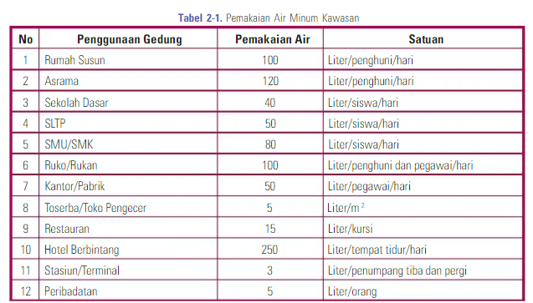
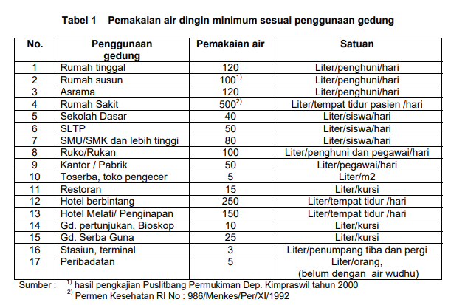
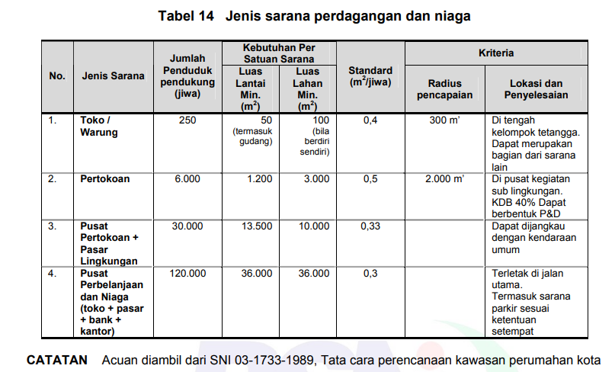
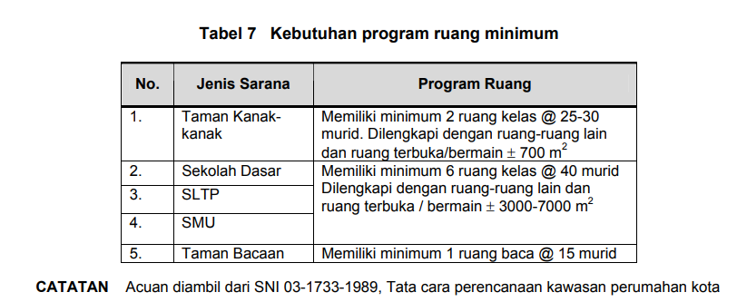
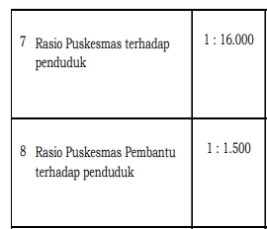

 |  |  |  |  |  |  |  |  |  |  |  |  |  |  |  |  |  |  |  | Sumber: Peraturan Menteri Hukum dan Hak Asasi Manusia Republik Indonesia Nomor 34 Tahun 2016 Tentang Kriteria Daerah Kabupaten/Kota Peduli Hak Asasi Manusia
 |  |  |  |  |  |  |  |  |  |  |  |  |  |  | Sumber: SNI 03-1733-2004
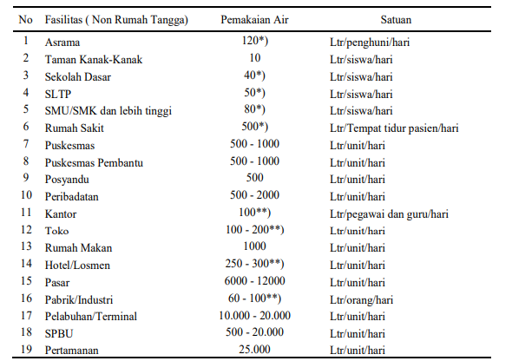
 | Sumber : Buku SPALD-A |  |  |  |  | Sumber : SNI 03-7065-2005 |  |  |  | Sumber: SNI 03-1733-2004
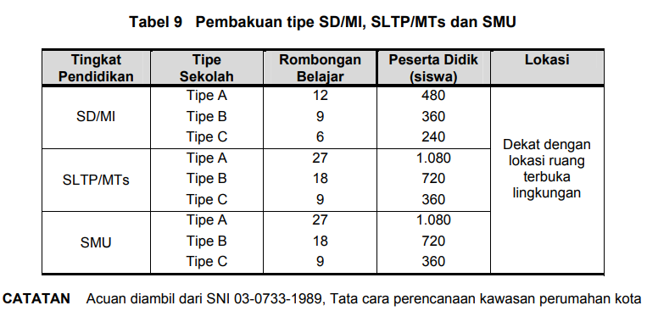
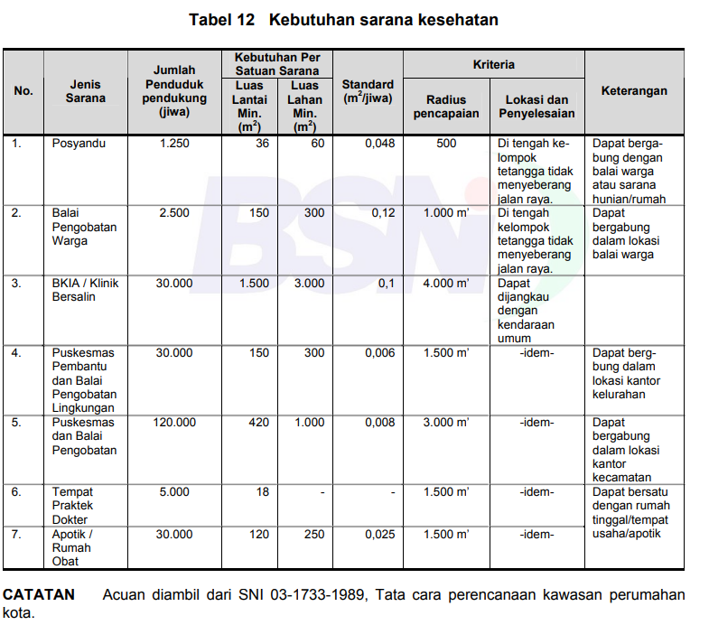
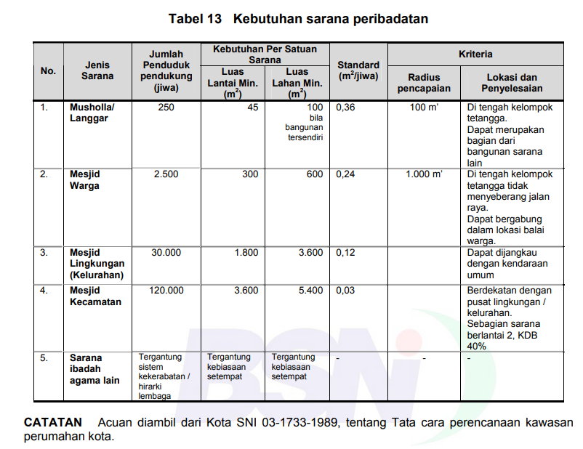

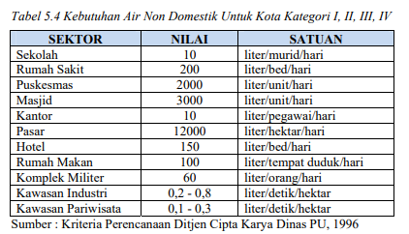

 | Sumber: SNI 03-1733-2004

 |  |  |  |  |  | Sumber: SNI 03-1733-2004 |  |  | Sumber: SNI 03-1733-2004 |  |  |  |  |  | Sumber: Ditjen Cipta Karya (2000)

1 | Desa Melati Jaya

 | a. TK |  |  |  |  |  |  |  |  |  | b. SD
 | Tahun | Jumlah (unit) | Jumlah Penduduk (Per Unit) | Total Penduduk (Jiwa) | Pemakaian Air | Satuan | Jumlah Pemakaian Air (L/hari) | Jumlah Pemakaian (L/s) | Jumlah Pemakaian (m³/hari) |  | Tahun | Jumlah (unit) | Jumlah Penduduk (Per Unit) | Total Penduduk (Jiwa) | Pemakaian Air | Satuan | Jumlah Pemakaian Air (L/hari) | Jumlah Pemakaian (L/s) | Jumlah Pemakaian (m³/hari)

 | 2025 | 2 | 120 | 240 | 40 | L/siswa/hari | 9600 | 0.11 | 9.6 |  | 2025 | 1 | 480 | 480 | 40 | L/siswa/hari | 19200 | 0.22 | 19.2
 | 2026 | 2 | 120 | 240 | 40 | L/siswa/hari | 9600 | 0.11 | 9.6 |  | 2026 | 1 | 480 | 480 | 40 | L/siswa/hari | 19200 | 0.22 | 19.2
 | 2027 | 2 | 120 | 240 | 40 | L/siswa/hari | 9600 | 0.11 | 9.6 |  | 2027 | 1 | 480 | 480 | 40 | L/siswa/hari | 19200 | 0.22 | 19.2
 | 2028 | 2 | 120 | 240 | 40 | L/siswa/hari | 9600 | 0.11 | 9.6 |  | 2028 | 1 | 480 | 480 | 40 | L/siswa/hari | 19200 | 0.22 | 19.2
 | 2029 | 2 | 120 | 240 | 40 | L/siswa/hari | 9600 | 0.11 | 9.6 |  | 2029 | 1 | 480 | 480 | 40 | L/siswa/hari | 19200 | 0.22 | 19.2
 | 2030 | 2 | 120 | 240 | 40 | L/siswa/hari | 9600 | 0.11 | 9.6 |  | 2030 | 1 | 480 | 480 | 40 | L/siswa/hari | 19200 | 0.22 | 19.2
 | 2031 | 2 | 120 | 240 | 40 | L/siswa/hari | 9600 | 0.11 | 9.6 |  | 2031 | 1 | 480 | 480 | 40 | L/siswa/hari | 19200 | 0.22 | 19.2
 | 2032 | 2 | 120 | 240 | 40 | L/siswa/hari | 9600 | 0.11 | 9.6 |  | 2032 | 1 | 480 | 480 | 40 | L/siswa/hari | 19200 | 0.22 | 19.2
 | 2033 | 3 | 120 | 360 | 40 | L/siswa/hari | 14400 | 0.17 | 14.4 |  | 2033 | 1 | 480 | 480 | 40 | L/siswa/hari | 19200 | 0.22 | 19.2
 | 2034 | 3 | 120 | 360 | 40 | L/siswa/hari | 14400 | 0.17 | 14.4 |  | 2034 | 1 | 480 | 480 | 40 | L/siswa/hari | 19200 | 0.22 | 19.2
 | 2035 | 3 | 120 | 360 | 40 | L/siswa/hari | 14400 | 0.17 | 14.4 |  | 2035 | 1 | 480 | 480 | 40 | L/siswa/hari | 19200 | 0.22 | 19.2
 | 2036 | 3 | 120 | 360 | 40 | L/siswa/hari | 14400 | 0.17 | 14.4 |  | 2036 | 1 | 480 | 480 | 40 | L/siswa/hari | 19200 | 0.22 | 19.2
 | 2037 | 3 | 120 | 360 | 40 | L/siswa/hari | 14400 | 0.17 | 14.4 |  | 2037 | 1 | 480 | 480 | 40 | L/siswa/hari | 19200 | 0.22 | 19.2
 | 2038 | 3 | 120 | 360 | 40 | L/siswa/hari | 14400 | 0.17 | 14.4 |  | 2038 | 1 | 480 | 480 | 40 | L/siswa/hari | 19200 | 0.22 | 19.2
 | 2039 | 3 | 120 | 360 | 40 | L/siswa/hari | 14400 | 0.17 | 14.4 |  | 2039 | 1 | 480 | 480 | 40 | L/siswa/hari | 19200 | 0.22 | 19.2
 | 2040 | 3 | 120 | 360 | 40 | L/siswa/hari | 14400 | 0.17 | 14.4 |  | 2040 | 1 | 480 | 480 | 40 | L/siswa/hari | 19200 | 0.22 | 19.2
 | 2041 | 3 | 120 | 360 | 40 | L/siswa/hari | 14400 | 0.17 | 14.4 |  | 2041 | 1 | 480 | 480 | 40 | L/siswa/hari | 19200 | 0.22 | 19.2
 | 2042 | 3 | 120 | 360 | 40 | L/siswa/hari | 14400 | 0.17 | 14.4 |  | 2042 | 2 | 480 | 960 | 40 | L/siswa/hari | 38400 | 0.44 | 38.4
 | 2043 | 3 | 120 | 360 | 40 | L/siswa/hari | 14400 | 0.17 | 14.4 |  | 2043 | 2 | 480 | 960 | 40 | L/siswa/hari | 38400 | 0.44 | 38.4
 | 2044 | 3 | 120 | 360 | 40 | L/siswa/hari | 14400 | 0.17 | 14.4 |  | 2044 | 2 | 480 | 960 | 40 | L/siswa/hari | 38400 | 0.44 | 38.4

 | c. SMP/MTS |  |  |  |  |  |  |  |  |  | d. Puskesmas
 | Tahun | Jumlah (unit) | Jumlah Penduduk (Per Unit) | Total Penduduk (Jiwa) | Pemakaian Air | Satuan | Jumlah Pemakaian Air (L/hari) | Jumlah Pemakaian (L/s) | Jumlah Pemakaian (m³/hari) |  | Tahun | Jumlah (unit) | Jumlah Penduduk (Per Unit) | Total Penduduk (Jiwa) | Pemakaian Air | Satuan | Jumlah Pemakaian Air (L/hari) | Jumlah Pemakaian (L/s) | Jumlah Pemakaian (m³/hari)

 | 2025 | 2 | 720 | 1440 | 50 | L/siswa/hari | 72000 | 0.83 | 72 |  | 2025 | 1 | 16,000 | 16000 | 1000 | L/unit/hari | 1000 | 0.01 | 1
 | 2026 | 2 | 720 | 1440 | 50 | L/siswa/hari | 72000 | 0.83 | 72 |  | 2026 | 1 | 16,000 | 16000 | 1000 | L/unit/hari | 1000 | 0.01 | 1
 | 2027 | 2 | 720 | 1440 | 50 | L/siswa/hari | 72000 | 0.83 | 72 |  | 2027 | 1 | 16,000 | 16000 | 1000 | L/unit/hari | 1000 | 0.01 | 1
 | 2028 | 2 | 720 | 1440 | 50 | L/siswa/hari | 72000 | 0.83 | 72 |  | 2028 | 1 | 16,000 | 16000 | 1000 | L/unit/hari | 1000 | 0.01 | 1
 | 2029 | 2 | 720 | 1440 | 50 | L/siswa/hari | 72000 | 0.83 | 72 |  | 2029 | 1 | 16,000 | 16000 | 1000 | L/unit/hari | 1000 | 0.01 | 1
 | 2030 | 2 | 720 | 1440 | 50 | L/siswa/hari | 72000 | 0.83 | 72 |  | 2030 | 1 | 16,000 | 16000 | 1000 | L/unit/hari | 1000 | 0.01 | 1
 | 2031 | 2 | 720 | 1440 | 50 | L/siswa/hari | 72000 | 0.83 | 72 |  | 2031 | 1 | 16,000 | 16000 | 1000 | L/unit/hari | 1000 | 0.01 | 1
 | 2032 | 2 | 720 | 1440 | 50 | L/siswa/hari | 72000 | 0.83 | 72 |  | 2032 | 1 | 16,000 | 16000 | 1000 | L/unit/hari | 1000 | 0.01 | 1
 | 2033 | 3 | 720 | 2160 | 50 | L/siswa/hari | 108000 | 1.25 | 108 |  | 2033 | 1 | 16,000 | 16000 | 1000 | L/unit/hari | 1000 | 0.01 | 1
 | 2034 | 3 | 720 | 2160 | 50 | L/siswa/hari | 108000 | 1.25 | 108 |  | 2034 | 1 | 16,000 | 16000 | 1000 | L/unit/hari | 1000 | 0.01 | 1
 | 2035 | 3 | 720 | 2160 | 50 | L/siswa/hari | 108000 | 1.25 | 108 |  | 2035 | 1 | 16,000 | 16000 | 1000 | L/unit/hari | 1000 | 0.01 | 1
 | 2036 | 3 | 720 | 2160 | 50 | L/siswa/hari | 108000 | 1.25 | 108 |  | 2036 | 1 | 16,000 | 16000 | 1000 | L/unit/hari | 1000 | 0.01 | 1
 | 2037 | 3 | 720 | 2160 | 50 | L/siswa/hari | 108000 | 1.25 | 108 |  | 2037 | 1 | 16,000 | 16000 | 1000 | L/unit/hari | 1000 | 0.01 | 1
 | 2038 | 3 | 720 | 2160 | 50 | L/siswa/hari | 108000 | 1.25 | 108 |  | 2038 | 1 | 16,000 | 16000 | 1000 | L/unit/hari | 1000 | 0.01 | 1
 | 2039 | 3 | 720 | 2160 | 50 | L/siswa/hari | 108000 | 1.25 | 108 |  | 2039 | 1 | 16,000 | 16000 | 1000 | L/unit/hari | 1000 | 0.01 | 1
 | 2040 | 3 | 720 | 2160 | 50 | L/siswa/hari | 108000 | 1.25 | 108 |  | 2040 | 1 | 16,000 | 16000 | 1000 | L/unit/hari | 1000 | 0.01 | 1
 | 2041 | 3 | 720 | 2160 | 50 | L/siswa/hari | 108000 | 1.25 | 108 |  | 2041 | 1 | 16,000 | 16000 | 1000 | L/unit/hari | 1000 | 0.01 | 1
 | 2042 | 3 | 720 | 2160 | 50 | L/siswa/hari | 108000 | 1.25 | 108 |  | 2042 | 2 | 16,000 | 32000 | 1000 | L/unit/hari | 2000 | 0.02 | 2
 | 2043 | 3 | 720 | 2160 | 50 | L/siswa/hari | 108000 | 1.25 | 108 |  | 2043 | 2 | 16,000 | 32000 | 1000 | L/unit/hari | 2000 | 0.02 | 2
 | 2044 | 3 | 720 | 2160 | 50 | L/siswa/hari | 108000 | 1.25 | 108 |  | 2044 | 2 | 16,000 | 32000 | 1000 | L/unit/hari | 2000 | 0.02 | 2

 | e. Kantor Desa/Kantor Dinas |  |  |  |  |  |  |  |  |  | f. Masjid/Mushola
 | Tahun | Jumlah (unit) | Jumlah Penduduk (Per Unit) | Total Penduduk (Jiwa) | Pemakaian Air | Satuan | Jumlah Pemakaian Air (L/hari) | Jumlah Pemakaian (L/s) | Jumlah Pemakaian (m³/hari) |  | Tahun | Jumlah (unit) | Jumlah Penduduk (Per Unit) | Total Penduduk (Jiwa) | Pemakaian Air | Satuan | Jumlah Pemakaian Air (L/hari) | Jumlah Pemakaian (L/s) | Jumlah Pemakaian (m³/hari)

 | 2025 | 1 | 20 | 20 | 50 | L/pegawai/hari | 1000 | 0.01 | 1 |  | 2025 | 3 | 250 | 750 | 2000 | L/unit/hari | 6000 | 0.07 | 6
 | 2026 | 1 | 20 | 20 | 50 | L/pegawai/hari | 1000 | 0.01 | 1 |  | 2026 | 3 | 250 | 750 | 2000 | L/unit/hari | 6000 | 0.07 | 6
 | 2027 | 1 | 20 | 20 | 50 | L/pegawai/hari | 1000 | 0.01 | 1 |  | 2027 | 3 | 250 | 750 | 2000 | L/unit/hari | 6000 | 0.07 | 6
 | 2028 | 1 | 20 | 20 | 50 | L/pegawai/hari | 1000 | 0.01 | 1 |  | 2028 | 3 | 250 | 750 | 2000 | L/unit/hari | 6000 | 0.07 | 6
 | 2029 | 1 | 20 | 20 | 50 | L/pegawai/hari | 1000 | 0.01 | 1 |  | 2029 | 3 | 250 | 750 | 2000 | L/unit/hari | 6000 | 0.07 | 6
 | 2030 | 1 | 20 | 20 | 50 | L/pegawai/hari | 1000 | 0.01 | 1 |  | 2030 | 4 | 250 | 1000 | 2000 | L/unit/hari | 8000 | 0.09 | 8
 | 2031 | 1 | 20 | 20 | 50 | L/pegawai/hari | 1000 | 0.01 | 1 |  | 2031 | 4 | 250 | 1000 | 2000 | L/unit/hari | 8000 | 0.09 | 8
 | 2032 | 1 | 20 | 20 | 50 | L/pegawai/hari | 1000 | 0.01 | 1 |  | 2032 | 4 | 250 | 1000 | 2000 | L/unit/hari | 8000 | 0.09 | 8
 | 2033 | 1 | 20 | 20 | 50 | L/pegawai/hari | 1000 | 0.01 | 1 |  | 2033 | 4 | 250 | 1000 | 2000 | L/unit/hari | 8000 | 0.09 | 8
 | 2034 | 1 | 20 | 20 | 50 | L/pegawai/hari | 1000 | 0.01 | 1 |  | 2034 | 4 | 250 | 1000 | 2000 | L/unit/hari | 8000 | 0.09 | 8
 | 2035 | 1 | 20 | 20 | 50 | L/pegawai/hari | 1000 | 0.01 | 1 |  | 2035 | 4 | 250 | 1000 | 2000 | L/unit/hari | 8000 | 0.09 | 8
 | 2036 | 1 | 20 | 20 | 50 | L/pegawai/hari | 1000 | 0.01 | 1 |  | 2036 | 4 | 250 | 1000 | 2000 | L/unit/hari | 8000 | 0.09 | 8
 | 2037 | 1 | 20 | 20 | 50 | L/pegawai/hari | 1000 | 0.01 | 1 |  | 2037 | 4 | 250 | 1000 | 2000 | L/unit/hari | 8000 | 0.09 | 8
 | 2038 | 1 | 20 | 20 | 50 | L/pegawai/hari | 1000 | 0.01 | 1 |  | 2038 | 4 | 250 | 1000 | 2000 | L/unit/hari | 8000 | 0.09 | 8
 | 2039 | 1 | 20 | 20 | 50 | L/pegawai/hari | 1000 | 0.01 | 1 |  | 2039 | 4 | 250 | 1000 | 2000 | L/unit/hari | 8000 | 0.09 | 8
 | 2040 | 1 | 20 | 20 | 50 | L/pegawai/hari | 1000 | 0.01 | 1 |  | 2040 | 4 | 250 | 1000 | 2000 | L/unit/hari | 8000 | 0.09 | 8
 | 2041 | 1 | 20 | 20 | 50 | L/pegawai/hari | 1000 | 0.01 | 1 |  | 2041 | 4 | 250 | 1000 | 2000 | L/unit/hari | 8000 | 0.09 | 8
 | 2042 | 2 | 20 | 40 | 50 | L/pegawai/hari | 2000 | 0.02 | 2 |  | 2042 | 5 | 250 | 1250 | 2000 | L/unit/hari | 10000 | 0.12 | 10
 | 2043 | 2 | 20 | 40 | 50 | L/pegawai/hari | 2000 | 0.02 | 2 |  | 2043 | 5 | 250 | 1250 | 2000 | L/unit/hari | 10000 | 0.12 | 10
 | 2044 | 2 | 20 | 40 | 50 | L/pegawai/hari | 2000 | 0.02 | 2 |  | 2044 | 5 | 250 | 1250 | 2000 | L/unit/hari | 10000 | 0.12 | 10

 | g. Gereja
 | Tahun | Jumlah (unit) | Jumlah Penduduk (Per Unit) | Total Penduduk (Jiwa) | Pemakaian Air | Satuan | Jumlah Pemakaian Air (L/hari) | Jumlah Pemakaian (L/s) | Jumlah Pemakaian (m³/hari)

 | 2025 | 3 | 250 | 750 | 1000 | L/unit/hari | 3000 | 0.03 | 3
 | 2026 | 3 | 250 | 750 | 1000 | L/unit/hari | 3000 | 0.03 | 3
 | 2027 | 3 | 250 | 750 | 1000 | L/unit/hari | 3000 | 0.03 | 3
 | 2028 | 3 | 250 | 750 | 1000 | L/unit/hari | 3000 | 0.03 | 3
 | 2029 | 3 | 250 | 750 | 1000 | L/unit/hari | 3000 | 0.03 | 3
 | 2030 | 4 | 250 | 1000 | 1000 | L/unit/hari | 4000 | 0.05 | 4
 | 2031 | 4 | 250 | 1000 | 1000 | L/unit/hari | 4000 | 0.05 | 4
 | 2032 | 4 | 250 | 1000 | 1000 | L/unit/hari | 4000 | 0.05 | 4
 | 2033 | 4 | 250 | 1000 | 1000 | L/unit/hari | 4000 | 0.05 | 4
 | 2034 | 4 | 250 | 1000 | 1000 | L/unit/hari | 4000 | 0.05 | 4
 | 2035 | 4 | 250 | 1000 | 1000 | L/unit/hari | 4000 | 0.05 | 4
 | 2036 | 4 | 250 | 1000 | 1000 | L/unit/hari | 4000 | 0.05 | 4
 | 2037 | 4 | 250 | 1000 | 1000 | L/unit/hari | 4000 | 0.05 | 4
 | 2038 | 4 | 250 | 1000 | 1000 | L/unit/hari | 4000 | 0.05 | 4
 | 2039 | 4 | 250 | 1000 | 1000 | L/unit/hari | 4000 | 0.05 | 4
 | 2040 | 4 | 250 | 1000 | 1000 | L/unit/hari | 4000 | 0.05 | 4
 | 2041 | 4 | 250 | 1000 | 1000 | L/unit/hari | 4000 | 0.05 | 4
 | 2042 | 5 | 250 | 1250 | 1000 | L/unit/hari | 5000 | 0.06 | 5
 | 2043 | 5 | 250 | 1250 | 1000 | L/unit/hari | 5000 | 0.06 | 5
 | 2044 | 5 | 250 | 1250 | 1000 | L/unit/hari | 5000 | 0.06 | 5

2 | Desa Merancang Ulu

 | a. TK |  |  |  |  |  |  |  |  |  | b. SD
 | Tahun | Jumlah (unit) | Jumlah Penduduk (Per Unit) | Total Penduduk (Jiwa) | Pemakaian Air | Satuan | Jumlah Pemakaian Air (L/hari) | Jumlah Pemakaian (L/s) | Jumlah Pemakaian (m³/hari) |  | Tahun | Jumlah (unit) | Jumlah Penduduk (Per Unit) | Total Penduduk (Jiwa) | Pemakaian Air | Satuan | Jumlah Pemakaian Air (L/hari) | Jumlah Pemakaian (L/s) | Jumlah Pemakaian (m³/hari)

 | 2025 | 2 | 120 | 240 | 40 | L/siswa/hari | 9600 | 0.11 | 9.6 |  | 2025 | 2 | 480 | 960 | 40 | L/siswa/hari | 38400 | 0.44 | 38.4
 | 2026 | 2 | 120 | 240 | 40 | L/siswa/hari | 9600 | 0.11 | 9.6 |  | 2026 | 2 | 480 | 960 | 40 | L/siswa/hari | 38400 | 0.44 | 38.4
 | 2027 | 2 | 120 | 240 | 40 | L/siswa/hari | 9600 | 0.11 | 9.6 |  | 2027 | 2 | 480 | 960 | 40 | L/siswa/hari | 38400 | 0.44 | 38.4
 | 2028 | 2 | 120 | 240 | 40 | L/siswa/hari | 9600 | 0.11 | 9.6 |  | 2028 | 2 | 480 | 960 | 40 | L/siswa/hari | 38400 | 0.44 | 38.4
 | 2029 | 2 | 120 | 240 | 40 | L/siswa/hari | 9600 | 0.11 | 9.6 |  | 2029 | 2 | 480 | 960 | 40 | L/siswa/hari | 38400 | 0.44 | 38.4
 | 2030 | 2 | 120 | 240 | 40 | L/siswa/hari | 9600 | 0.11 | 9.6 |  | 2030 | 2 | 480 | 960 | 40 | L/siswa/hari | 38400 | 0.44 | 38.4
 | 2031 | 2 | 120 | 240 | 40 | L/siswa/hari | 9600 | 0.11 | 9.6 |  | 2031 | 2 | 480 | 960 | 40 | L/siswa/hari | 38400 | 0.44 | 38.4
 | 2032 | 2 | 120 | 240 | 40 | L/siswa/hari | 9600 | 0.11 | 9.6 |  | 2032 | 2 | 480 | 960 | 40 | L/siswa/hari | 38400 | 0.44 | 38.4
 | 2033 | 3 | 120 | 360 | 40 | L/siswa/hari | 14400 | 0.17 | 14.4 |  | 2033 | 3 | 480 | 1440 | 40 | L/siswa/hari | 57600 | 0.67 | 57.6
 | 2034 | 3 | 120 | 360 | 40 | L/siswa/hari | 14400 | 0.17 | 14.4 |  | 2034 | 3 | 480 | 1440 | 40 | L/siswa/hari | 57600 | 0.67 | 57.6
 | 2035 | 3 | 120 | 360 | 40 | L/siswa/hari | 14400 | 0.17 | 14.4 |  | 2035 | 3 | 480 | 1440 | 40 | L/siswa/hari | 57600 | 0.67 | 57.6
 | 2036 | 3 | 120 | 360 | 40 | L/siswa/hari | 14400 | 0.17 | 14.4 |  | 2036 | 3 | 480 | 1440 | 40 | L/siswa/hari | 57600 | 0.67 | 57.6
 | 2037 | 3 | 120 | 360 | 40 | L/siswa/hari | 14400 | 0.17 | 14.4 |  | 2037 | 3 | 480 | 1440 | 40 | L/siswa/hari | 57600 | 0.67 | 57.6
 | 2038 | 3 | 120 | 360 | 40 | L/siswa/hari | 14400 | 0.17 | 14.4 |  | 2038 | 3 | 480 | 1440 | 40 | L/siswa/hari | 57600 | 0.67 | 57.6
 | 2039 | 3 | 120 | 360 | 40 | L/siswa/hari | 14400 | 0.17 | 14.4 |  | 2039 | 3 | 480 | 1440 | 40 | L/siswa/hari | 57600 | 0.67 | 57.6
 | 2040 | 3 | 120 | 360 | 40 | L/siswa/hari | 14400 | 0.17 | 14.4 |  | 2040 | 3 | 480 | 1440 | 40 | L/siswa/hari | 57600 | 0.67 | 57.6
 | 2041 | 3 | 120 | 360 | 40 | L/siswa/hari | 14400 | 0.17 | 14.4 |  | 2041 | 3 | 480 | 1440 | 40 | L/siswa/hari | 57600 | 0.67 | 57.6
 | 2042 | 3 | 120 | 360 | 40 | L/siswa/hari | 14400 | 0.17 | 14.4 |  | 2042 | 3 | 480 | 1440 | 40 | L/siswa/hari | 57600 | 0.67 | 57.6
 | 2043 | 3 | 120 | 360 | 40 | L/siswa/hari | 14400 | 0.17 | 14.4 |  | 2043 | 3 | 480 | 1440 | 40 | L/siswa/hari | 57600 | 0.67 | 57.6
 | 2044 | 3 | 120 | 360 | 40 | L/siswa/hari | 14400 | 0.17 | 14.4 |  | 2044 | 3 | 480 | 1440 | 40 | L/siswa/hari | 57600 | 0.67 | 57.6

 | c. SMP/MTS |  |  |  |  |  |  |  |  |  | d. Puskesmas
 | Tahun | Jumlah (unit) | Jumlah Penduduk (Per Unit) | Total Penduduk (Jiwa) | Pemakaian Air | Satuan | Jumlah Pemakaian Air (L/hari) | Jumlah Pemakaian (L/s) | Jumlah Pemakaian (m³/hari) |  | Tahun | Jumlah (unit) | Jumlah Penduduk (Per Unit) | Total Penduduk (Jiwa) | Pemakaian Air | Satuan | Jumlah Pemakaian Air (L/hari) | Jumlah Pemakaian (L/s) | Jumlah Pemakaian (m³/hari)

 | 2025 | 1 | 720 | 720 | 50 | L/siswa/hari | 36000 | 0.42 | 36 |  | 2025 | 1 | 16,000 | 16000 | 1000 | L/unit/hari | 1000 | 0.01 | 1
 | 2026 | 1 | 720 | 720 | 50 | L/siswa/hari | 36000 | 0.42 | 36 |  | 2026 | 1 | 16,000 | 16000 | 1000 | L/unit/hari | 1000 | 0.01 | 1
 | 2027 | 1 | 720 | 720 | 50 | L/siswa/hari | 36000 | 0.42 | 36 |  | 2027 | 1 | 16,000 | 16000 | 1000 | L/unit/hari | 1000 | 0.01 | 1
 | 2028 | 1 | 720 | 720 | 50 | L/siswa/hari | 36000 | 0.42 | 36 |  | 2028 | 1 | 16,000 | 16000 | 1000 | L/unit/hari | 1000 | 0.01 | 1
 | 2029 | 1 | 720 | 720 | 50 | L/siswa/hari | 36000 | 0.42 | 36 |  | 2029 | 1 | 16,000 | 16000 | 1000 | L/unit/hari | 1000 | 0.01 | 1
 | 2030 | 1 | 720 | 720 | 50 | L/siswa/hari | 36000 | 0.42 | 36 |  | 2030 | 1 | 16,000 | 16000 | 1000 | L/unit/hari | 1000 | 0.01 | 1
 | 2031 | 1 | 720 | 720 | 50 | L/siswa/hari | 36000 | 0.42 | 36 |  | 2031 | 1 | 16,000 | 16000 | 1000 | L/unit/hari | 1000 | 0.01 | 1
 | 2032 | 1 | 720 | 720 | 50 | L/siswa/hari | 36000 | 0.42 | 36 |  | 2032 | 1 | 16,000 | 16000 | 1000 | L/unit/hari | 1000 | 0.01 | 1
 | 2033 | 1 | 720 | 720 | 50 | L/siswa/hari | 36000 | 0.42 | 36 |  | 2033 | 1 | 16,000 | 16000 | 1000 | L/unit/hari | 1000 | 0.01 | 1
 | 2034 | 1 | 720 | 720 | 50 | L/siswa/hari | 36000 | 0.42 | 36 |  | 2034 | 1 | 16,000 | 16000 | 1000 | L/unit/hari | 1000 | 0.01 | 1
 | 2035 | 1 | 720 | 720 | 50 | L/siswa/hari | 36000 | 0.42 | 36 |  | 2035 | 1 | 16,000 | 16000 | 1000 | L/unit/hari | 1000 | 0.01 | 1
 | 2036 | 1 | 720 | 720 | 50 | L/siswa/hari | 36000 | 0.42 | 36 |  | 2036 | 1 | 16,000 | 16000 | 1000 | L/unit/hari | 1000 | 0.01 | 1
 | 2037 | 1 | 720 | 720 | 50 | L/siswa/hari | 36000 | 0.42 | 36 |  | 2037 | 1 | 16,000 | 16000 | 1000 | L/unit/hari | 1000 | 0.01 | 1
 | 2038 | 1 | 720 | 720 | 50 | L/siswa/hari | 36000 | 0.42 | 36 |  | 2038 | 1 | 16,000 | 16000 | 1000 | L/unit/hari | 1000 | 0.01 | 1
 | 2039 | 1 | 720 | 720 | 50 | L/siswa/hari | 36000 | 0.42 | 36 |  | 2039 | 1 | 16,000 | 16000 | 1000 | L/unit/hari | 1000 | 0.01 | 1
 | 2040 | 1 | 720 | 720 | 50 | L/siswa/hari | 36000 | 0.42 | 36 |  | 2040 | 1 | 16,000 | 16000 | 1000 | L/unit/hari | 1000 | 0.01 | 1
 | 2041 | 2 | 720 | 1440 | 50 | L/siswa/hari | 72000 | 0.83 | 72 |  | 2041 | 2 | 16,000 | 32000 | 1000 | L/unit/hari | 2000 | 0.02 | 2
 | 2042 | 2 | 720 | 1440 | 50 | L/siswa/hari | 72000 | 0.83 | 72 |  | 2042 | 2 | 16,000 | 32000 | 1000 | L/unit/hari | 2000 | 0.02 | 2
 | 2043 | 2 | 720 | 1440 | 50 | L/siswa/hari | 72000 | 0.83 | 72 |  | 2043 | 2 | 16,000 | 32000 | 1000 | L/unit/hari | 2000 | 0.02 | 2
 | 2044 | 2 | 720 | 1440 | 50 | L/siswa/hari | 72000 | 0.83 | 72 |  | 2044 | 2 | 16,000 | 32000 | 1000 | L/unit/hari | 2000 | 0.02 | 2

 | e. Kantor Desa/Kantor Dinas |  |  |  |  |  |  |  |  |  | e. Masjid/Mushola
 | Tahun | Jumlah (unit) | Jumlah Penduduk (Per Unit) | Total Penduduk (Jiwa) | Pemakaian Air | Satuan | Jumlah Pemakaian Air (L/hari) | Jumlah Pemakaian (L/s) | Jumlah Pemakaian (m³/hari) |  | Tahun | Jumlah (unit) | Jumlah Penduduk (Per Unit) | Total Penduduk (Jiwa) | Pemakaian Air | Satuan | Jumlah Pemakaian Air (L/hari) | Jumlah Pemakaian (L/s) | Jumlah Pemakaian (m³/hari)

 | 2025 | 1 | 20 | 20 | 50 | L/pegawai/hari | 1000 | 0.01 | 1 |  | 2025 | 3 | 250 | 750 | 2000 | L/unit/hari | 6000 | 0.07 | 6
 | 2026 | 1 | 20 | 20 | 50 | L/pegawai/hari | 1000 | 0.01 | 1 |  | 2026 | 3 | 250 | 750 | 2000 | L/unit/hari | 6000 | 0.07 | 6
 | 2027 | 1 | 20 | 20 | 50 | L/pegawai/hari | 1000 | 0.01 | 1 |  | 2027 | 3 | 250 | 750 | 2000 | L/unit/hari | 6000 | 0.07 | 6
 | 2028 | 1 | 20 | 20 | 50 | L/pegawai/hari | 1000 | 0.01 | 1 |  | 2028 | 3 | 250 | 750 | 2000 | L/unit/hari | 6000 | 0.07 | 6
 | 2029 | 1 | 20 | 20 | 50 | L/pegawai/hari | 1000 | 0.01 | 1 |  | 2029 | 3 | 250 | 750 | 2000 | L/unit/hari | 6000 | 0.07 | 6
 | 2030 | 1 | 20 | 20 | 50 | L/pegawai/hari | 1000 | 0.01 | 1 |  | 2030 | 4 | 250 | 1000 | 2000 | L/unit/hari | 8000 | 0.09 | 8
 | 2031 | 1 | 20 | 20 | 50 | L/pegawai/hari | 1000 | 0.01 | 1 |  | 2031 | 4 | 250 | 1000 | 2000 | L/unit/hari | 8000 | 0.09 | 8
 | 2032 | 1 | 20 | 20 | 50 | L/pegawai/hari | 1000 | 0.01 | 1 |  | 2032 | 4 | 250 | 1000 | 2000 | L/unit/hari | 8000 | 0.09 | 8
 | 2033 | 1 | 20 | 20 | 50 | L/pegawai/hari | 1000 | 0.01 | 1 |  | 2033 | 4 | 250 | 1000 | 2000 | L/unit/hari | 8000 | 0.09 | 8
 | 2034 | 1 | 20 | 20 | 50 | L/pegawai/hari | 1000 | 0.01 | 1 |  | 2034 | 4 | 250 | 1000 | 2000 | L/unit/hari | 8000 | 0.09 | 8
 | 2035 | 1 | 20 | 20 | 50 | L/pegawai/hari | 1000 | 0.01 | 1 |  | 2035 | 4 | 250 | 1000 | 2000 | L/unit/hari | 8000 | 0.09 | 8
 | 2036 | 1 | 20 | 20 | 50 | L/pegawai/hari | 1000 | 0.01 | 1 |  | 2036 | 4 | 250 | 1000 | 2000 | L/unit/hari | 8000 | 0.09 | 8
 | 2037 | 1 | 20 | 20 | 50 | L/pegawai/hari | 1000 | 0.01 | 1 |  | 2037 | 4 | 250 | 1000 | 2000 | L/unit/hari | 8000 | 0.09 | 8
 | 2038 | 1 | 20 | 20 | 50 | L/pegawai/hari | 1000 | 0.01 | 1 |  | 2038 | 4 | 250 | 1000 | 2000 | L/unit/hari | 8000 | 0.09 | 8
 | 2039 | 1 | 20 | 20 | 50 | L/pegawai/hari | 1000 | 0.01 | 1 |  | 2039 | 4 | 250 | 1000 | 2000 | L/unit/hari | 8000 | 0.09 | 8
 | 2040 | 1 | 20 | 20 | 50 | L/pegawai/hari | 1000 | 0.01 | 1 |  | 2040 | 4 | 250 | 1000 | 2000 | L/unit/hari | 8000 | 0.09 | 8
 | 2041 | 2 | 20 | 40 | 50 | L/pegawai/hari | 2000 | 0.02 | 2 |  | 2041 | 5 | 250 | 1250 | 2000 | L/unit/hari | 10000 | 0.12 | 10
 | 2042 | 2 | 20 | 40 | 50 | L/pegawai/hari | 2000 | 0.02 | 2 |  | 2042 | 5 | 250 | 1250 | 2000 | L/unit/hari | 10000 | 0.12 | 10
 | 2043 | 2 | 20 | 40 | 50 | L/pegawai/hari | 2000 | 0.02 | 2 |  | 2043 | 5 | 250 | 1250 | 2000 | L/unit/hari | 10000 | 0.12 | 10
 | 2044 | 2 | 20 | 40 | 50 | L/pegawai/hari | 2000 | 0.02 | 2 |  | 2044 | 5 | 250 | 1250 | 2000 | L/unit/hari | 10000 | 0.12 | 10

 | g. SMA/SMK
 | Tahun | Jumlah (unit) | Jumlah Penduduk (Per Unit) | Total Penduduk (Jiwa) | Pemakaian Air | Satuan | Jumlah Pemakaian Air (L/hari) | Jumlah Pemakaian (L/s) | Jumlah Pemakaian (m³/hari)

 | 2025 | 1 | 960 | 960 | 80 | L/siswa/hari | 76800 | 0.89 | 76.8
 | 2026 | 1 | 960 | 960 | 80 | L/siswa/hari | 76800 | 0.89 | 76.8
 | 2027 | 1 | 960 | 960 | 80 | L/siswa/hari | 76800 | 0.89 | 76.8
 | 2028 | 1 | 960 | 960 | 80 | L/siswa/hari | 76800 | 0.89 | 76.8
 | 2029 | 1 | 960 | 960 | 80 | L/siswa/hari | 76800 | 0.89 | 76.8
 | 2030 | 1 | 960 | 960 | 80 | L/siswa/hari | 76800 | 0.89 | 76.8
 | 2031 | 1 | 960 | 960 | 80 | L/siswa/hari | 76800 | 0.89 | 76.8
 | 2032 | 1 | 960 | 960 | 80 | L/siswa/hari | 76800 | 0.89 | 76.8
 | 2033 | 1 | 960 | 960 | 80 | L/siswa/hari | 76800 | 0.89 | 76.8
 | 2034 | 1 | 960 | 960 | 80 | L/siswa/hari | 76800 | 0.89 | 76.8
 | 2035 | 1 | 960 | 960 | 80 | L/siswa/hari | 76800 | 0.89 | 76.8
 | 2036 | 1 | 960 | 960 | 80 | L/siswa/hari | 76800 | 0.89 | 76.8
 | 2037 | 1 | 960 | 960 | 80 | L/siswa/hari | 76800 | 0.89 | 76.8
 | 2038 | 1 | 960 | 960 | 80 | L/siswa/hari | 76800 | 0.89 | 76.8
 | 2039 | 1 | 960 | 960 | 80 | L/siswa/hari | 76800 | 0.89 | 76.8
 | 2040 | 1 | 960 | 960 | 80 | L/siswa/hari | 76800 | 0.89 | 76.8
 | 2041 | 2 | 960 | 1920 | 80 | L/siswa/hari | 153600 | 1.78 | 153.6
 | 2042 | 2 | 960 | 1920 | 80 | L/siswa/hari | 153600 | 1.78 | 153.6
 | 2043 | 2 | 960 | 1920 | 80 | L/siswa/hari | 153600 | 1.78 | 153.6
 | 2044 | 2 | 960 | 1920 | 80 | L/siswa/hari | 153600 | 1.78 | 153.6

3 | Desa Merancang Ilir

 | a. TK |  |  |  |  |  |  |  |  |  | b. SD
 | Tahun | Jumlah (unit) | Jumlah Penduduk (Per Unit) | Total Penduduk (Jiwa) | Pemakaian Air | Satuan | Jumlah Pemakaian Air (L/hari) | Jumlah Pemakaian (L/s) | Jumlah Pemakaian (m³/hari) |  | Tahun | Jumlah (unit) | Jumlah Penduduk (Per Unit) | Total Penduduk (Jiwa) | Pemakaian Air | Satuan | Jumlah Pemakaian Air (L/hari) | Jumlah Pemakaian (L/s) | Jumlah Pemakaian (m³/hari)

 | 2025 | 1 | 120 | 120 | 40 | L/siswa/hari | 4800 | 0.06 | 4.8 |  | 2025 | 1 | 480 | 480 | 40 | L/siswa/hari | 19200 | 0.22 | 19.2
 | 2026 | 1 | 120 | 120 | 40 | L/siswa/hari | 4800 | 0.06 | 4.8 |  | 2026 | 1 | 480 | 480 | 40 | L/siswa/hari | 19200 | 0.22 | 19.2
 | 2027 | 1 | 120 | 120 | 40 | L/siswa/hari | 4800 | 0.06 | 4.8 |  | 2027 | 1 | 480 | 480 | 40 | L/siswa/hari | 19200 | 0.22 | 19.2
 | 2028 | 1 | 120 | 120 | 40 | L/siswa/hari | 4800 | 0.06 | 4.8 |  | 2028 | 1 | 480 | 480 | 40 | L/siswa/hari | 19200 | 0.22 | 19.2
 | 2029 | 1 | 120 | 120 | 40 | L/siswa/hari | 4800 | 0.06 | 4.8 |  | 2029 | 1 | 480 | 480 | 40 | L/siswa/hari | 19200 | 0.22 | 19.2
 | 2030 | 1 | 120 | 120 | 40 | L/siswa/hari | 4800 | 0.06 | 4.8 |  | 2030 | 1 | 480 | 480 | 40 | L/siswa/hari | 19200 | 0.22 | 19.2
 | 2031 | 1 | 120 | 120 | 40 | L/siswa/hari | 4800 | 0.06 | 4.8 |  | 2031 | 1 | 480 | 480 | 40 | L/siswa/hari | 19200 | 0.22 | 19.2
 | 2032 | 1 | 120 | 120 | 40 | L/siswa/hari | 4800 | 0.06 | 4.8 |  | 2032 | 1 | 480 | 480 | 40 | L/siswa/hari | 19200 | 0.22 | 19.2
 | 2033 | 1 | 120 | 120 | 40 | L/siswa/hari | 4800 | 0.06 | 4.8 |  | 2033 | 1 | 480 | 480 | 40 | L/siswa/hari | 19200 | 0.22 | 19.2
 | 2034 | 1 | 120 | 120 | 40 | L/siswa/hari | 4800 | 0.06 | 4.8 |  | 2034 | 1 | 480 | 480 | 40 | L/siswa/hari | 19200 | 0.22 | 19.2
 | 2035 | 1 | 120 | 120 | 40 | L/siswa/hari | 4800 | 0.06 | 4.8 |  | 2035 | 1 | 480 | 480 | 40 | L/siswa/hari | 19200 | 0.22 | 19.2
 | 2036 | 1 | 120 | 120 | 40 | L/siswa/hari | 4800 | 0.06 | 4.8 |  | 2036 | 1 | 480 | 480 | 40 | L/siswa/hari | 19200 | 0.22 | 19.2
 | 2037 | 2 | 120 | 240 | 40 | L/siswa/hari | 9600 | 0.11 | 9.6 |  | 2037 | 2 | 480 | 960 | 40 | L/siswa/hari | 38400 | 0.44 | 38.4
 | 2038 | 2 | 120 | 240 | 40 | L/siswa/hari | 9600 | 0.11 | 9.6 |  | 2038 | 2 | 480 | 960 | 40 | L/siswa/hari | 38400 | 0.44 | 38.4
 | 2039 | 2 | 120 | 240 | 40 | L/siswa/hari | 9600 | 0.11 | 9.6 |  | 2039 | 2 | 480 | 960 | 40 | L/siswa/hari | 38400 | 0.44 | 38.4
 | 2040 | 2 | 120 | 240 | 40 | L/siswa/hari | 9600 | 0.11 | 9.6 |  | 2040 | 2 | 480 | 960 | 40 | L/siswa/hari | 38400 | 0.44 | 38.4
 | 2041 | 2 | 120 | 240 | 40 | L/siswa/hari | 9600 | 0.11 | 9.6 |  | 2041 | 2 | 480 | 960 | 40 | L/siswa/hari | 38400 | 0.44 | 38.4
 | 2042 | 2 | 120 | 240 | 40 | L/siswa/hari | 9600 | 0.11 | 9.6 |  | 2042 | 2 | 480 | 960 | 40 | L/siswa/hari | 38400 | 0.44 | 38.4
 | 2043 | 2 | 120 | 240 | 40 | L/siswa/hari | 9600 | 0.11 | 9.6 |  | 2043 | 2 | 480 | 960 | 40 | L/siswa/hari | 38400 | 0.44 | 38.4
 | 2044 | 2 | 120 | 240 | 40 | L/siswa/hari | 9600 | 0.11 | 9.6 |  | 2044 | 2 | 480 | 960 | 40 | L/siswa/hari | 38400 | 0.44 | 38.4

 | c. SMA/SMK |  |  |  |  |  |  |  |  |  | d. Puskesmas
 | Tahun | Jumlah (unit) | Jumlah Penduduk (Per Unit) | Total Penduduk (Jiwa) | Pemakaian Air | Satuan | Jumlah Pemakaian Air (L/hari) | Jumlah Pemakaian (L/s) | Jumlah Pemakaian (m³/hari) |  | Tahun | Jumlah (unit) | Jumlah Penduduk (Per Unit) | Total Penduduk (Jiwa) | Pemakaian Air | Satuan | Jumlah Pemakaian Air (L/hari) | Jumlah Pemakaian (L/s) | Jumlah Pemakaian (m³/hari)

 | 2025 | 1 | 960 | 960 | 80 | L/siswa/hari | 76800 | 0.89 | 76.8 |  | 2025 | 1 | 16,000 | 16000 | 1000 | L/unit/hari | 1000 | 0.01 | 1
 | 2026 | 1 | 960 | 960 | 80 | L/siswa/hari | 76800 | 0.89 | 76.8 |  | 2026 | 1 | 16,000 | 16000 | 1000 | L/unit/hari | 1000 | 0.01 | 1
 | 2027 | 1 | 960 | 960 | 80 | L/siswa/hari | 76800 | 0.89 | 76.8 |  | 2027 | 1 | 16,000 | 16000 | 1000 | L/unit/hari | 1000 | 0.01 | 1
 | 2028 | 1 | 960 | 960 | 80 | L/siswa/hari | 76800 | 0.89 | 76.8 |  | 2028 | 1 | 16,000 | 16000 | 1000 | L/unit/hari | 1000 | 0.01 | 1
 | 2029 | 1 | 960 | 960 | 80 | L/siswa/hari | 76800 | 0.89 | 76.8 |  | 2029 | 1 | 16,000 | 16000 | 1000 | L/unit/hari | 1000 | 0.01 | 1
 | 2030 | 1 | 960 | 960 | 80 | L/siswa/hari | 76800 | 0.89 | 76.8 |  | 2030 | 1 | 16,000 | 16000 | 1000 | L/unit/hari | 1000 | 0.01 | 1
 | 2031 | 1 | 960 | 960 | 80 | L/siswa/hari | 76800 | 0.89 | 76.8 |  | 2031 | 1 | 16,000 | 16000 | 1000 | L/unit/hari | 1000 | 0.01 | 1
 | 2032 | 1 | 960 | 960 | 80 | L/siswa/hari | 76800 | 0.89 | 76.8 |  | 2032 | 1 | 16,000 | 16000 | 1000 | L/unit/hari | 1000 | 0.01 | 1
 | 2033 | 1 | 960 | 960 | 80 | L/siswa/hari | 76800 | 0.89 | 76.8 |  | 2033 | 1 | 16,000 | 16000 | 1000 | L/unit/hari | 1000 | 0.01 | 1
 | 2034 | 1 | 960 | 960 | 80 | L/siswa/hari | 76800 | 0.89 | 76.8 |  | 2034 | 1 | 16,000 | 16000 | 1000 | L/unit/hari | 1000 | 0.01 | 1
 | 2035 | 1 | 960 | 960 | 80 | L/siswa/hari | 76800 | 0.89 | 76.8 |  | 2035 | 1 | 16,000 | 16000 | 1000 | L/unit/hari | 1000 | 0.01 | 1
 | 2036 | 1 | 960 | 960 | 80 | L/siswa/hari | 76800 | 0.89 | 76.8 |  | 2036 | 1 | 16,000 | 16000 | 1000 | L/unit/hari | 1000 | 0.01 | 1
 | 2037 | 2 | 960 | 1920 | 80 | L/siswa/hari | 153600 | 1.78 | 153.6 |  | 2037 | 2 | 16,000 | 32000 | 1000 | L/unit/hari | 2000 | 0.02 | 2
 | 2038 | 2 | 960 | 1920 | 80 | L/siswa/hari | 153600 | 1.78 | 153.6 |  | 2038 | 2 | 16,000 | 32000 | 1000 | L/unit/hari | 2000 | 0.02 | 2
 | 2039 | 2 | 960 | 1920 | 80 | L/siswa/hari | 153600 | 1.78 | 153.6 |  | 2039 | 2 | 16,000 | 32000 | 1000 | L/unit/hari | 2000 | 0.02 | 2
 | 2040 | 2 | 960 | 1920 | 80 | L/siswa/hari | 153600 | 1.78 | 153.6 |  | 2040 | 2 | 16,000 | 32000 | 1000 | L/unit/hari | 2000 | 0.02 | 2
 | 2041 | 2 | 960 | 1920 | 80 | L/siswa/hari | 153600 | 1.78 | 153.6 |  | 2041 | 2 | 16,000 | 32000 | 1000 | L/unit/hari | 2000 | 0.02 | 2
 | 2042 | 2 | 960 | 1920 | 80 | L/siswa/hari | 153600 | 1.78 | 153.6 |  | 2042 | 2 | 16,000 | 32000 | 1000 | L/unit/hari | 2000 | 0.02 | 2
 | 2043 | 2 | 960 | 1920 | 80 | L/siswa/hari | 153600 | 1.78 | 153.6 |  | 2043 | 2 | 16,000 | 32000 | 1000 | L/unit/hari | 2000 | 0.02 | 2
 | 2044 | 2 | 960 | 1920 | 80 | L/siswa/hari | 153600 | 1.78 | 153.6 |  | 2044 | 2 | 16,000 | 32000 | 1000 | L/unit/hari | 2000 | 0.02 | 2

 | e. Kantor Desa/Kantor Dinas |  |  |  |  |  |  |  |  |  | f. Masjid/Mushola
 | Tahun | Jumlah (unit) | Jumlah Penduduk (Per Unit) | Total Penduduk (Jiwa) | Pemakaian Air | Satuan | Jumlah Pemakaian Air (L/hari) | Jumlah Pemakaian (L/s) | Jumlah Pemakaian (m³/hari) |  | Tahun | Jumlah (unit) | Jumlah Penduduk (Per Unit) | Total Penduduk (Jiwa) | Pemakaian Air | Satuan | Jumlah Pemakaian Air (L/hari) | Jumlah Pemakaian (L/s) | Jumlah Pemakaian (m³/hari)

 | 2025 | 1 | 20 | 20 | 50 | L/pegawai/hari | 1000 | 0.01 | 1 |  | 2025 | 2 | 250 | 500 | 2000 | L/unit/hari | 4000 | 0.05 | 4
 | 2026 | 1 | 20 | 20 | 50 | L/pegawai/hari | 1000 | 0.01 | 1 |  | 2026 | 2 | 250 | 500 | 2000 | L/unit/hari | 4000 | 0.05 | 4
 | 2027 | 1 | 20 | 20 | 50 | L/pegawai/hari | 1000 | 0.01 | 1 |  | 2027 | 2 | 250 | 500 | 2000 | L/unit/hari | 4000 | 0.05 | 4
 | 2028 | 1 | 20 | 20 | 50 | L/pegawai/hari | 1000 | 0.01 | 1 |  | 2028 | 2 | 250 | 500 | 2000 | L/unit/hari | 4000 | 0.05 | 4
 | 2029 | 1 | 20 | 20 | 50 | L/pegawai/hari | 1000 | 0.01 | 1 |  | 2029 | 2 | 250 | 500 | 2000 | L/unit/hari | 4000 | 0.05 | 4
 | 2030 | 1 | 20 | 20 | 50 | L/pegawai/hari | 1000 | 0.01 | 1 |  | 2030 | 2 | 250 | 500 | 2000 | L/unit/hari | 4000 | 0.05 | 4
 | 2031 | 1 | 20 | 20 | 50 | L/pegawai/hari | 1000 | 0.01 | 1 |  | 2031 | 3 | 250 | 750 | 2000 | L/unit/hari | 6000 | 0.07 | 6
 | 2032 | 1 | 20 | 20 | 50 | L/pegawai/hari | 1000 | 0.01 | 1 |  | 2032 | 3 | 250 | 750 | 2000 | L/unit/hari | 6000 | 0.07 | 6
 | 2033 | 1 | 20 | 20 | 50 | L/pegawai/hari | 1000 | 0.01 | 1 |  | 2033 | 3 | 250 | 750 | 2000 | L/unit/hari | 6000 | 0.07 | 6
 | 2034 | 1 | 20 | 20 | 50 | L/pegawai/hari | 1000 | 0.01 | 1 |  | 2034 | 3 | 250 | 750 | 2000 | L/unit/hari | 6000 | 0.07 | 6
 | 2035 | 1 | 20 | 20 | 50 | L/pegawai/hari | 1000 | 0.01 | 1 |  | 2035 | 3 | 250 | 750 | 2000 | L/unit/hari | 6000 | 0.07 | 6
 | 2036 | 1 | 20 | 20 | 50 | L/pegawai/hari | 1000 | 0.01 | 1 |  | 2036 | 3 | 250 | 750 | 2000 | L/unit/hari | 6000 | 0.07 | 6
 | 2037 | 2 | 20 | 40 | 50 | L/pegawai/hari | 2000 | 0.02 | 2 |  | 2037 | 3 | 250 | 750 | 2000 | L/unit/hari | 6000 | 0.07 | 6
 | 2038 | 2 | 20 | 40 | 50 | L/pegawai/hari | 2000 | 0.02 | 2 |  | 2038 | 3 | 250 | 750 | 2000 | L/unit/hari | 6000 | 0.07 | 6
 | 2039 | 2 | 20 | 40 | 50 | L/pegawai/hari | 2000 | 0.02 | 2 |  | 2039 | 3 | 250 | 750 | 2000 | L/unit/hari | 6000 | 0.07 | 6
 | 2040 | 2 | 20 | 40 | 50 | L/pegawai/hari | 2000 | 0.02 | 2 |  | 2040 | 3 | 250 | 750 | 2000 | L/unit/hari | 6000 | 0.07 | 6
 | 2041 | 2 | 20 | 40 | 50 | L/pegawai/hari | 2000 | 0.02 | 2 |  | 2041 | 3 | 250 | 750 | 2000 | L/unit/hari | 6000 | 0.07 | 6
 | 2042 | 2 | 20 | 40 | 50 | L/pegawai/hari | 2000 | 0.02 | 2 |  | 2042 | 3 | 250 | 750 | 2000 | L/unit/hari | 6000 | 0.07 | 6
 | 2043 | 2 | 20 | 40 | 50 | L/pegawai/hari | 2000 | 0.02 | 2 |  | 2043 | 3 | 250 | 750 | 2000 | L/unit/hari | 6000 | 0.07 | 6
 | 2044 | 2 | 20 | 40 | 50 | L/pegawai/hari | 2000 | 0.02 | 2 |  | 2044 | 4 | 250 | 1000 | 2000 | L/unit/hari | 8000 | 0.09 | 8

4 | Desa Batu-Batu

 | a. SD |  |  |  |  |  |  |  |  |  | b. Kantor Desa/Kantor Dinas
 | Tahun | Jumlah (unit) | Jumlah Penduduk (Per Unit) | Total Penduduk (Jiwa) | Pemakaian Air | Satuan | Jumlah Pemakaian Air (L/hari) | Jumlah Pemakaian (L/s) | Jumlah Pemakaian (m³/hari) |  | Tahun | Jumlah (unit) | Jumlah Penduduk (Per Unit) | Total Penduduk (Jiwa) | Pemakaian Air | Satuan | Jumlah Pemakaian Air (L/hari) | Jumlah Pemakaian (L/s) | Jumlah Pemakaian (m³/hari)

 | 2025 | 1 | 480 | 480 | 40 | L/siswa/hari | 19200 | 0.22 | 19.2 |  | 2025 | 1 | 20 | 20 | 50 | L/pegawai/hari | 1000 | 0.01 | 1
 | 2026 | 1 | 480 | 480 | 40 | L/siswa/hari | 19200 | 0.22 | 19.2 |  | 2026 | 1 | 20 | 20 | 50 | L/pegawai/hari | 1000 | 0.01 | 1
 | 2027 | 1 | 480 | 480 | 40 | L/siswa/hari | 19200 | 0.22 | 19.2 |  | 2027 | 1 | 20 | 20 | 50 | L/pegawai/hari | 1000 | 0.01 | 1
 | 2028 | 1 | 480 | 480 | 40 | L/siswa/hari | 19200 | 0.22 | 19.2 |  | 2028 | 1 | 20 | 20 | 50 | L/pegawai/hari | 1000 | 0.01 | 1
 | 2029 | 1 | 480 | 480 | 40 | L/siswa/hari | 19200 | 0.22 | 19.2 |  | 2029 | 1 | 20 | 20 | 50 | L/pegawai/hari | 1000 | 0.01 | 1
 | 2030 | 1 | 480 | 480 | 40 | L/siswa/hari | 19200 | 0.22 | 19.2 |  | 2030 | 1 | 20 | 20 | 50 | L/pegawai/hari | 1000 | 0.01 | 1
 | 2031 | 1 | 480 | 480 | 40 | L/siswa/hari | 19200 | 0.22 | 19.2 |  | 2031 | 1 | 20 | 20 | 50 | L/pegawai/hari | 1000 | 0.01 | 1
 | 2032 | 1 | 480 | 480 | 40 | L/siswa/hari | 19200 | 0.22 | 19.2 |  | 2032 | 1 | 20 | 20 | 50 | L/pegawai/hari | 1000 | 0.01 | 1
 | 2033 | 1 | 480 | 480 | 40 | L/siswa/hari | 19200 | 0.22 | 19.2 |  | 2033 | 1 | 20 | 20 | 50 | L/pegawai/hari | 1000 | 0.01 | 1
 | 2034 | 1 | 480 | 480 | 40 | L/siswa/hari | 19200 | 0.22 | 19.2 |  | 2034 | 1 | 20 | 20 | 50 | L/pegawai/hari | 1000 | 0.01 | 1
 | 2035 | 1 | 480 | 480 | 40 | L/siswa/hari | 19200 | 0.22 | 19.2 |  | 2035 | 1 | 20 | 20 | 50 | L/pegawai/hari | 1000 | 0.01 | 1
 | 2036 | 1 | 480 | 480 | 40 | L/siswa/hari | 19200 | 0.22 | 19.2 |  | 2036 | 1 | 20 | 20 | 50 | L/pegawai/hari | 1000 | 0.01 | 1
 | 2037 | 1 | 480 | 480 | 40 | L/siswa/hari | 19200 | 0.22 | 19.2 |  | 2037 | 1 | 20 | 20 | 50 | L/pegawai/hari | 1000 | 0.01 | 1
 | 2038 | 1 | 480 | 480 | 40 | L/siswa/hari | 19200 | 0.22 | 19.2 |  | 2038 | 1 | 20 | 20 | 50 | L/pegawai/hari | 1000 | 0.01 | 1
 | 2039 | 1 | 480 | 480 | 40 | L/siswa/hari | 19200 | 0.22 | 19.2 |  | 2039 | 1 | 20 | 20 | 50 | L/pegawai/hari | 1000 | 0.01 | 1
 | 2040 | 1 | 480 | 480 | 40 | L/siswa/hari | 19200 | 0.22 | 19.2 |  | 2040 | 1 | 20 | 20 | 50 | L/pegawai/hari | 1000 | 0.01 | 1
 | 2041 | 1 | 480 | 480 | 40 | L/siswa/hari | 19200 | 0.22 | 19.2 |  | 2041 | 1 | 20 | 20 | 50 | L/pegawai/hari | 1000 | 0.01 | 1
 | 2042 | 1 | 480 | 480 | 40 | L/siswa/hari | 19200 | 0.22 | 19.2 |  | 2042 | 1 | 20 | 20 | 50 | L/pegawai/hari | 1000 | 0.01 | 1
 | 2043 | 1 | 480 | 480 | 40 | L/siswa/hari | 19200 | 0.22 | 19.2 |  | 2043 | 1 | 20 | 20 | 50 | L/pegawai/hari | 1000 | 0.01 | 1
 | 2044 | 2 | 480 | 960 | 40 | L/siswa/hari | 38400 | 0.44 | 38.4 |  | 2044 | 2 | 20 | 40 | 50 | L/pegawai/hari | 2000 | 0.02 | 2

 | c. Masjid/Mushola
 | Tahun | Jumlah (unit) | Jumlah Penduduk (Per Unit) | Total Penduduk (Jiwa) | Pemakaian Air | Satuan | Jumlah Pemakaian Air (L/hari) | Jumlah Pemakaian (L/s) | Jumlah Pemakaian (m³/hari)

 | 2025 | 2 | 250 | 500 | 2000 | L/unit/hari | 4000 | 0.05 | 4
 | 2026 | 2 | 250 | 500 | 2000 | L/unit/hari | 4000 | 0.05 | 4
 | 2027 | 2 | 250 | 500 | 2000 | L/unit/hari | 4000 | 0.05 | 4
 | 2028 | 2 | 250 | 500 | 2000 | L/unit/hari | 4000 | 0.05 | 4
 | 2029 | 2 | 250 | 500 | 2000 | L/unit/hari | 4000 | 0.05 | 4
 | 2030 | 2 | 250 | 500 | 2000 | L/unit/hari | 4000 | 0.05 | 4
 | 2031 | 2 | 250 | 500 | 2000 | L/unit/hari | 4000 | 0.05 | 4
 | 2032 | 2 | 250 | 500 | 2000 | L/unit/hari | 4000 | 0.05 | 4
 | 2033 | 2 | 250 | 500 | 2000 | L/unit/hari | 4000 | 0.05 | 4
 | 2034 | 3 | 250 | 750 | 2000 | L/unit/hari | 6000 | 0.07 | 6
 | 2035 | 3 | 250 | 750 | 2000 | L/unit/hari | 6000 | 0.07 | 6
 | 2036 | 3 | 250 | 750 | 2000 | L/unit/hari | 6000 | 0.07 | 6
 | 2037 | 3 | 250 | 750 | 2000 | L/unit/hari | 6000 | 0.07 | 6
 | 2038 | 3 | 250 | 750 | 2000 | L/unit/hari | 6000 | 0.07 | 6
 | 2039 | 3 | 250 | 750 | 2000 | L/unit/hari | 6000 | 0.07 | 6
 | 2040 | 3 | 250 | 750 | 2000 | L/unit/hari | 6000 | 0.07 | 6
 | 2041 | 3 | 250 | 750 | 2000 | L/unit/hari | 6000 | 0.07 | 6
 | 2042 | 3 | 250 | 750 | 2000 | L/unit/hari | 6000 | 0.07 | 6
 | 2043 | 3 | 250 | 750 | 2000 | L/unit/hari | 6000 | 0.07 | 6
 | 2044 | 3 | 250 | 750 | 2000 | L/unit/hari | 6000 | 0.07 | 6

5 | Desa Kasai

 | a. TK |  |  |  |  |  |  |  |  |  | b. SD
 | Tahun | Jumlah (unit) | Jumlah Penduduk (Per Unit) | Total Penduduk (Jiwa) | Pemakaian Air | Satuan | Jumlah Pemakaian Air (L/hari) | Jumlah Pemakaian (L/s) | Jumlah Pemakaian (m³/hari) |  | Tahun | Jumlah (unit) | Jumlah Penduduk (Per Unit) | Total Penduduk (Jiwa) | Pemakaian Air | Satuan | Jumlah Pemakaian Air (L/hari) | Jumlah Pemakaian (L/s) | Jumlah Pemakaian (m³/hari)

 | 2025 | 1 | 120 | 120 | 40 | L/siswa/hari | 4800 | 0.06 | 4.8 |  | 2025 | 1 | 480 | 480 | 40 | L/siswa/hari | 19200 | 0.22 | 19.2
 | 2026 | 1 | 120 | 120 | 40 | L/siswa/hari | 4800 | 0.06 | 4.8 |  | 2026 | 1 | 480 | 480 | 40 | L/siswa/hari | 19200 | 0.22 | 19.2
 | 2027 | 1 | 120 | 120 | 40 | L/siswa/hari | 4800 | 0.06 | 4.8 |  | 2027 | 1 | 480 | 480 | 40 | L/siswa/hari | 19200 | 0.22 | 19.2
 | 2028 | 1 | 120 | 120 | 40 | L/siswa/hari | 4800 | 0.06 | 4.8 |  | 2028 | 1 | 480 | 480 | 40 | L/siswa/hari | 19200 | 0.22 | 19.2
 | 2029 | 1 | 120 | 120 | 40 | L/siswa/hari | 4800 | 0.06 | 4.8 |  | 2029 | 1 | 480 | 480 | 40 | L/siswa/hari | 19200 | 0.22 | 19.2
 | 2030 | 1 | 120 | 120 | 40 | L/siswa/hari | 4800 | 0.06 | 4.8 |  | 2030 | 1 | 480 | 480 | 40 | L/siswa/hari | 19200 | 0.22 | 19.2
 | 2031 | 1 | 120 | 120 | 40 | L/siswa/hari | 4800 | 0.06 | 4.8 |  | 2031 | 1 | 480 | 480 | 40 | L/siswa/hari | 19200 | 0.22 | 19.2
 | 2032 | 1 | 120 | 120 | 40 | L/siswa/hari | 4800 | 0.06 | 4.8 |  | 2032 | 1 | 480 | 480 | 40 | L/siswa/hari | 19200 | 0.22 | 19.2
 | 2033 | 1 | 120 | 120 | 40 | L/siswa/hari | 4800 | 0.06 | 4.8 |  | 2033 | 1 | 480 | 480 | 40 | L/siswa/hari | 19200 | 0.22 | 19.2
 | 2034 | 1 | 120 | 120 | 40 | L/siswa/hari | 4800 | 0.06 | 4.8 |  | 2034 | 1 | 480 | 480 | 40 | L/siswa/hari | 19200 | 0.22 | 19.2
 | 2035 | 1 | 120 | 120 | 40 | L/siswa/hari | 4800 | 0.06 | 4.8 |  | 2035 | 1 | 480 | 480 | 40 | L/siswa/hari | 19200 | 0.22 | 19.2
 | 2036 | 1 | 120 | 120 | 40 | L/siswa/hari | 4800 | 0.06 | 4.8 |  | 2036 | 1 | 480 | 480 | 40 | L/siswa/hari | 19200 | 0.22 | 19.2
 | 2037 | 1 | 120 | 120 | 40 | L/siswa/hari | 4800 | 0.06 | 4.8 |  | 2037 | 1 | 480 | 480 | 40 | L/siswa/hari | 19200 | 0.22 | 19.2
 | 2038 | 2 | 120 | 240 | 40 | L/siswa/hari | 9600 | 0.11 | 9.6 |  | 2038 | 2 | 480 | 960 | 40 | L/siswa/hari | 38400 | 0.44 | 38.4
 | 2039 | 2 | 120 | 240 | 40 | L/siswa/hari | 9600 | 0.11 | 9.6 |  | 2039 | 2 | 480 | 960 | 40 | L/siswa/hari | 38400 | 0.44 | 38.4
 | 2040 | 2 | 120 | 240 | 40 | L/siswa/hari | 9600 | 0.11 | 9.6 |  | 2040 | 2 | 480 | 960 | 40 | L/siswa/hari | 38400 | 0.44 | 38.4
 | 2041 | 2 | 120 | 240 | 40 | L/siswa/hari | 9600 | 0.11 | 9.6 |  | 2041 | 2 | 480 | 960 | 40 | L/siswa/hari | 38400 | 0.44 | 38.4
 | 2042 | 2 | 120 | 240 | 40 | L/siswa/hari | 9600 | 0.11 | 9.6 |  | 2042 | 2 | 480 | 960 | 40 | L/siswa/hari | 38400 | 0.44 | 38.4
 | 2043 | 2 | 120 | 240 | 40 | L/siswa/hari | 9600 | 0.11 | 9.6 |  | 2043 | 2 | 480 | 960 | 40 | L/siswa/hari | 38400 | 0.44 | 38.4
 | 2044 | 2 | 120 | 240 | 40 | L/siswa/hari | 9600 | 0.11 | 9.6 |  | 2044 | 2 | 480 | 960 | 40 | L/siswa/hari | 38400 | 0.44 | 38.4

 | c. SMP/MTS |  |  |  |  |  |  |  |  |  | d. Puskesmas
 | Tahun | Jumlah (unit) | Jumlah Penduduk (Per Unit) | Total Penduduk (Jiwa) | Pemakaian Air | Satuan | Jumlah Pemakaian Air (L/hari) | Jumlah Pemakaian (L/s) | Jumlah Pemakaian (m³/hari) |  | Tahun | Jumlah (unit) | Jumlah Penduduk (Per Unit) | Total Penduduk (Jiwa) | Pemakaian Air | Satuan | Jumlah Pemakaian Air (L/hari) | Jumlah Pemakaian (L/s) | Jumlah Pemakaian (m³/hari)

 | 2025 | 2 | 720 | 1440 | 50 | L/siswa/hari | 72000 | 0.83 | 72 |  | 2025 | 2 | 16,000 | 32000 | 1000 | L/unit/hari | 2000 | 0.02 | 2
 | 2026 | 2 | 720 | 1440 | 50 | L/siswa/hari | 72000 | 0.83 | 72 |  | 2026 | 2 | 16,000 | 32000 | 1000 | L/unit/hari | 2000 | 0.02 | 2
 | 2027 | 2 | 720 | 1440 | 50 | L/siswa/hari | 72000 | 0.83 | 72 |  | 2027 | 2 | 16,000 | 32000 | 1000 | L/unit/hari | 2000 | 0.02 | 2
 | 2028 | 2 | 720 | 1440 | 50 | L/siswa/hari | 72000 | 0.83 | 72 |  | 2028 | 2 | 16,000 | 32000 | 1000 | L/unit/hari | 2000 | 0.02 | 2
 | 2029 | 2 | 720 | 1440 | 50 | L/siswa/hari | 72000 | 0.83 | 72 |  | 2029 | 2 | 16,000 | 32000 | 1000 | L/unit/hari | 2000 | 0.02 | 2
 | 2030 | 2 | 720 | 1440 | 50 | L/siswa/hari | 72000 | 0.83 | 72 |  | 2030 | 2 | 16,000 | 32000 | 1000 | L/unit/hari | 2000 | 0.02 | 2
 | 2031 | 3 | 720 | 2160 | 50 | L/siswa/hari | 108000 | 1.25 | 108 |  | 2031 | 3 | 16,000 | 48000 | 1000 | L/unit/hari | 3000 | 0.03 | 3
 | 2032 | 3 | 720 | 2160 | 50 | L/siswa/hari | 108000 | 1.25 | 108 |  | 2032 | 3 | 16,000 | 48000 | 1000 | L/unit/hari | 3000 | 0.03 | 3
 | 2033 | 3 | 720 | 2160 | 50 | L/siswa/hari | 108000 | 1.25 | 108 |  | 2033 | 3 | 16,000 | 48000 | 1000 | L/unit/hari | 3000 | 0.03 | 3
 | 2034 | 3 | 720 | 2160 | 50 | L/siswa/hari | 108000 | 1.25 | 108 |  | 2034 | 3 | 16,000 | 48000 | 1000 | L/unit/hari | 3000 | 0.03 | 3
 | 2035 | 3 | 720 | 2160 | 50 | L/siswa/hari | 108000 | 1.25 | 108 |  | 2035 | 3 | 16,000 | 48000 | 1000 | L/unit/hari | 3000 | 0.03 | 3
 | 2036 | 3 | 720 | 2160 | 50 | L/siswa/hari | 108000 | 1.25 | 108 |  | 2036 | 3 | 16,000 | 48000 | 1000 | L/unit/hari | 3000 | 0.03 | 3
 | 2037 | 3 | 720 | 2160 | 50 | L/siswa/hari | 108000 | 1.25 | 108 |  | 2037 | 3 | 16,000 | 48000 | 1000 | L/unit/hari | 3000 | 0.03 | 3
 | 2038 | 3 | 720 | 2160 | 50 | L/siswa/hari | 108000 | 1.25 | 108 |  | 2038 | 3 | 16,000 | 48000 | 1000 | L/unit/hari | 3000 | 0.03 | 3
 | 2039 | 3 | 720 | 2160 | 50 | L/siswa/hari | 108000 | 1.25 | 108 |  | 2039 | 3 | 16,000 | 48000 | 1000 | L/unit/hari | 3000 | 0.03 | 3
 | 2040 | 3 | 720 | 2160 | 50 | L/siswa/hari | 108000 | 1.25 | 108 |  | 2040 | 3 | 16,000 | 48000 | 1000 | L/unit/hari | 3000 | 0.03 | 3
 | 2041 | 3 | 720 | 2160 | 50 | L/siswa/hari | 108000 | 1.25 | 108 |  | 2041 | 3 | 16,000 | 48000 | 1000 | L/unit/hari | 3000 | 0.03 | 3
 | 2042 | 3 | 720 | 2160 | 50 | L/siswa/hari | 108000 | 1.25 | 108 |  | 2042 | 3 | 16,000 | 48000 | 1000 | L/unit/hari | 3000 | 0.03 | 3
 | 2043 | 3 | 720 | 2160 | 50 | L/siswa/hari | 108000 | 1.25 | 108 |  | 2043 | 3 | 16,000 | 48000 | 1000 | L/unit/hari | 3000 | 0.03 | 3
 | 2044 | 4 | 720 | 2880 | 50 | L/siswa/hari | 144000 | 1.67 | 144 |  | 2044 | 4 | 16,000 | 64000 | 1000 | L/unit/hari | 4000 | 0.05 | 4

 | e. Kantor Desa/Kantor Dinas |  |  |  |  |  |  |  |  |  | f. Masjid/Mushola
 | Tahun | Jumlah (unit) | Jumlah Penduduk (Per Unit) | Total Penduduk (Jiwa) | Pemakaian Air | Satuan | Jumlah Pemakaian Air (L/hari) | Jumlah Pemakaian (L/s) | Jumlah Pemakaian (m³/hari) |  | Tahun | Jumlah (unit) | Jumlah Penduduk (Per Unit) | Total Penduduk (Jiwa) | Pemakaian Air | Satuan | Jumlah Pemakaian Air (L/hari) | Jumlah Pemakaian (L/s) | Jumlah Pemakaian (m³/hari)

 | 2025 | 1 | 20 | 20 | 50 | L/pegawai/hari | 1000 | 0.01 | 1 |  | 2025 | 2 | 250 | 500 | 2000 | L/unit/hari | 4000 | 0.05 | 4
 | 2026 | 1 | 20 | 20 | 50 | L/pegawai/hari | 1000 | 0.01 | 1 |  | 2026 | 2 | 250 | 500 | 2000 | L/unit/hari | 4000 | 0.05 | 4
 | 2027 | 1 | 20 | 20 | 50 | L/pegawai/hari | 1000 | 0.01 | 1 |  | 2027 | 2 | 250 | 500 | 2000 | L/unit/hari | 4000 | 0.05 | 4
 | 2028 | 1 | 20 | 20 | 50 | L/pegawai/hari | 1000 | 0.01 | 1 |  | 2028 | 2 | 250 | 500 | 2000 | L/unit/hari | 4000 | 0.05 | 4
 | 2029 | 1 | 20 | 20 | 50 | L/pegawai/hari | 1000 | 0.01 | 1 |  | 2029 | 2 | 250 | 500 | 2000 | L/unit/hari | 4000 | 0.05 | 4
 | 2030 | 1 | 20 | 20 | 50 | L/pegawai/hari | 1000 | 0.01 | 1 |  | 2030 | 2 | 250 | 500 | 2000 | L/unit/hari | 4000 | 0.05 | 4
 | 2031 | 1 | 20 | 20 | 50 | L/pegawai/hari | 1000 | 0.01 | 1 |  | 2031 | 3 | 250 | 750 | 2000 | L/unit/hari | 6000 | 0.07 | 6
 | 2032 | 1 | 20 | 20 | 50 | L/pegawai/hari | 1000 | 0.01 | 1 |  | 2032 | 3 | 250 | 750 | 2000 | L/unit/hari | 6000 | 0.07 | 6
 | 2033 | 1 | 20 | 20 | 50 | L/pegawai/hari | 1000 | 0.01 | 1 |  | 2033 | 3 | 250 | 750 | 2000 | L/unit/hari | 6000 | 0.07 | 6
 | 2034 | 1 | 20 | 20 | 50 | L/pegawai/hari | 1000 | 0.01 | 1 |  | 2034 | 3 | 250 | 750 | 2000 | L/unit/hari | 6000 | 0.07 | 6
 | 2035 | 1 | 20 | 20 | 50 | L/pegawai/hari | 1000 | 0.01 | 1 |  | 2035 | 3 | 250 | 750 | 2000 | L/unit/hari | 6000 | 0.07 | 6
 | 2036 | 1 | 20 | 20 | 50 | L/pegawai/hari | 1000 | 0.01 | 1 |  | 2036 | 3 | 250 | 750 | 2000 | L/unit/hari | 6000 | 0.07 | 6
 | 2037 | 1 | 20 | 20 | 50 | L/pegawai/hari | 1000 | 0.01 | 1 |  | 2037 | 3 | 250 | 750 | 2000 | L/unit/hari | 6000 | 0.07 | 6
 | 2038 | 2 | 20 | 40 | 50 | L/pegawai/hari | 2000 | 0.02 | 2 |  | 2038 | 3 | 250 | 750 | 2000 | L/unit/hari | 6000 | 0.07 | 6
 | 2039 | 2 | 20 | 40 | 50 | L/pegawai/hari | 2000 | 0.02 | 2 |  | 2039 | 3 | 250 | 750 | 2000 | L/unit/hari | 6000 | 0.07 | 6
 | 2040 | 2 | 20 | 40 | 50 | L/pegawai/hari | 2000 | 0.02 | 2 |  | 2040 | 3 | 250 | 750 | 2000 | L/unit/hari | 6000 | 0.07 | 6
 | 2041 | 2 | 20 | 40 | 50 | L/pegawai/hari | 2000 | 0.02 | 2 |  | 2041 | 3 | 250 | 750 | 2000 | L/unit/hari | 6000 | 0.07 | 6
 | 2042 | 2 | 20 | 40 | 50 | L/pegawai/hari | 2000 | 0.02 | 2 |  | 2042 | 3 | 250 | 750 | 2000 | L/unit/hari | 6000 | 0.07 | 6
 | 2043 | 2 | 20 | 40 | 50 | L/pegawai/hari | 2000 | 0.02 | 2 |  | 2043 | 3 | 250 | 750 | 2000 | L/unit/hari | 6000 | 0.07 | 6
 | 2044 | 2 | 20 | 40 | 50 | L/pegawai/hari | 2000 | 0.02 | 2 |  | 2044 | 4 | 250 | 1000 | 2000 | L/unit/hari | 8000 | 0.09 | 8

6 | Desa Teluk Semanting

 | a. TK |  |  |  |  |  |  |  |  |  | b. SD
 | Tahun | Jumlah (unit) | Jumlah Penduduk (Per Unit) | Total Penduduk (Jiwa) | Pemakaian Air | Satuan | Jumlah Pemakaian Air (L/hari) | Jumlah Pemakaian (L/s) | Jumlah Pemakaian (m³/hari) |  | Tahun | Jumlah (unit) | Jumlah Penduduk (Per Unit) | Total Penduduk (Jiwa) | Pemakaian Air | Satuan | Jumlah Pemakaian Air (L/hari) | Jumlah Pemakaian (L/s) | Jumlah Pemakaian (m³/hari)

 | 2025 | 1 | 120 | 120 | 40 | L/siswa/hari | 4800 | 0.06 | 4.8 |  | 2025 | 1 | 480 | 480 | 40 | L/siswa/hari | 19200 | 0.22 | 19.2
 | 2026 | 1 | 120 | 120 | 40 | L/siswa/hari | 4800 | 0.06 | 4.8 |  | 2026 | 1 | 480 | 480 | 40 | L/siswa/hari | 19200 | 0.22 | 19.2
 | 2027 | 1 | 120 | 120 | 40 | L/siswa/hari | 4800 | 0.06 | 4.8 |  | 2027 | 1 | 480 | 480 | 40 | L/siswa/hari | 19200 | 0.22 | 19.2
 | 2028 | 1 | 120 | 120 | 40 | L/siswa/hari | 4800 | 0.06 | 4.8 |  | 2028 | 1 | 480 | 480 | 40 | L/siswa/hari | 19200 | 0.22 | 19.2
 | 2029 | 1 | 120 | 120 | 40 | L/siswa/hari | 4800 | 0.06 | 4.8 |  | 2029 | 1 | 480 | 480 | 40 | L/siswa/hari | 19200 | 0.22 | 19.2
 | 2030 | 1 | 120 | 120 | 40 | L/siswa/hari | 4800 | 0.06 | 4.8 |  | 2030 | 1 | 480 | 480 | 40 | L/siswa/hari | 19200 | 0.22 | 19.2
 | 2031 | 1 | 120 | 120 | 40 | L/siswa/hari | 4800 | 0.06 | 4.8 |  | 2031 | 1 | 480 | 480 | 40 | L/siswa/hari | 19200 | 0.22 | 19.2
 | 2032 | 2 | 120 | 240 | 40 | L/siswa/hari | 9600 | 0.11 | 9.6 |  | 2032 | 2 | 480 | 960 | 40 | L/siswa/hari | 38400 | 0.44 | 38.4
...

Kebutuhan Air Total (1)
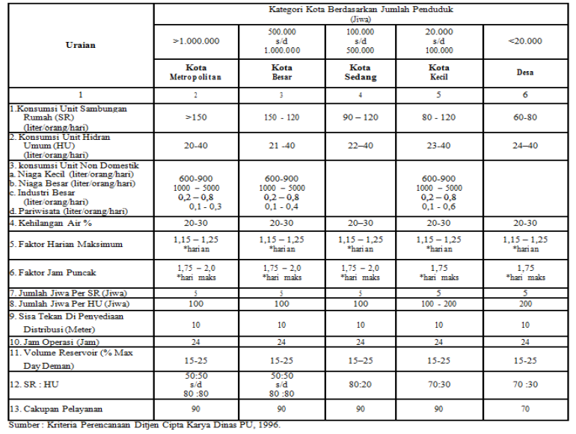
1 | DESA MELATI JAYA
 | Hasil Perhitungan Proyeksi Kebutuhan Air Melati Jaya
 | No. | Uraian | Satuan | Tahun
 |  |  |  | 2025 | 2026 | 2027 | 2028 | 2029 | 2030 | 2031 | 2032 | 2033 | 2034 | 2035 | 2036 | 2037 | 2038 | 2039 | 2040 | 2041 | 2042 | 2043 | 2044
 | A. | KEPENDUDUKAN
 | 1 | Jumlah Penduduk | Jiwa | 1919 | 1971 | 2023 | 2075 | 2128 | 2180 | 2232 | 2284 | 2336 | 2388 | 2440 | 2492 | 2544 | 2597 | 2649 | 2701 | 2753 | 2805 | 2857 | 2909
 | 2 | Cakupan Pelayanan | % | 83% | 83% | 84% | 84% | 85% | 85% | 86% | 88% | 90% | 92% | 93% | 93% | 95% | 96% | 96% | 97% | 98% | 99% | 100% | 100%
 | 3 | Penduduk Terlayani | jiwa | 1593 | 1636 | 1700 | 1743 | 1808 | 1853 | 1919 | 2010 | 2102 | 2197 | 2269 | 2318 | 2417 | 2493 | 2543 | 2620 | 2698 | 2777 | 2857 | 2909
 | B. | RASIO PELAYANAN
 | 1 | Sambungan Rumah | % | 70% | 70% | 70% | 70% | 70% | 70% | 70% | 70% | 70% | 70% | 70% | 70% | 70% | 70% | 70% | 70% | 70% | 70% | 70% | 70%
 | 2 | Hidran Umum | % | 30% | 30% | 30% | 30% | 30% | 30% | 30% | 30% | 30% | 30% | 30% | 30% | 30% | 30% | 30% | 30% | 30% | 30% | 30% | 30%
 | C. | SAMBUNGAN RUMAH (SR) |  |  |  |  |  |  |  |  |  |  |  |  |  |  |  |  |  |  |  |  |  | Sumber: Peraturan Menteri Pekerjaan Umum dan Perumahan Rakyat Nomor 18 Tahun 2007 tentang Penyelenggaraan Pengembangan Sistem Penyediaan Air Minum Lampiran VII Pedoman Pemantauan dan Evaluasi Sistem Penyediaan Air Minum
 | 1 | Jumlah Penduduk | jiwa | 1343 | 1380 | 1416 | 1453 | 1489 | 1526 | 1562 | 1599 | 1635 | 1672 | 1708 | 1745 | 1781 | 1818 | 1854 | 1891 | 1927 | 1963 | 2000 | 2036
 | 2 | Jumlah SR Terlayani (1 SR = 5 jiwa) | unit | 269 | 276 | 283 | 291 | 298 | 305 | 312 | 320 | 327 | 334 | 342 | 349 | 356 | 364 | 371 | 378 | 385 | 393 | 400 | 407
 | 3 | Konsumsi Air Rata-Rata | Liter/jiwa/hari | 100 | 100 | 100 | 100 | 100 | 100 | 100 | 100 | 100 | 100 | 100 | 100 | 100 | 100 | 100 | 100 | 100 | 100 | 100 | 100
 | 4 | Jumlah Pemakaian | L/hari | 134337.78 | 137985.56 | 141633.33 | 145281.11 | 148928.89 | 152576.67 | 156224.44 | 159872.22 | 163520.00 | 167167.78 | 170815.56 | 174463.33 | 178111.11 | 181758.89 | 185406.67 | 189054.44 | 192702.22 | 196350.00 | 199997.78 | 203645.56
 | 5 | Jumlah Pemakaian | L/detik | 1.55 | 1.60 | 1.64 | 1.68 | 1.72 | 1.77 | 1.81 | 1.85 | 1.89 | 1.93 | 1.98 | 2.02 | 2.06 | 2.10 | 2.15 | 2.19 | 2.23 | 2.27 | 2.31 | 2.36
 | D. | HIDRAN UMUM (HU)
 | 1 | Jumlah Penduduk | jiwa | 576 | 591 | 607 | 623 | 638 | 654 | 670 | 685 | 701 | 716 | 732 | 748 | 763 | 779 | 795 | 810 | 826 | 842 | 857 | 873
 | 2 | Jumlah HU Terlayani (1 HU = 100 jiwa) | unit | 6 | 6 | 6 | 6 | 6 | 7 | 7 | 7 | 7 | 7 | 7 | 7 | 8 | 8 | 8 | 8 | 8 | 8 | 9 | 9
 | 3 | Konsumsi Air Rata-Rata | Liter/jiwa/hari | 30 | 30 | 30 | 30 | 30 | 30 | 30 | 30 | 30 | 30 | 30 | 30 | 30 | 30 | 30 | 30 | 30 | 30 | 30 | 30
 | 4 | Jumlah Pemakaian | L/hari | 17272.00 | 17741.00 | 18210.00 | 18679.00 | 19148.00 | 19617.00 | 20086.00 | 20555.00 | 21024.00 | 21493.00 | 21962.00 | 22431.00 | 22900.00 | 23369.00 | 23838.00 | 24307.00 | 24776.00 | 25245.00 | 25714.00 | 26183.00
 | 5 | Jumlah Pemakaian | L/detik | 0.20 | 0.21 | 0.21 | 0.22 | 0.22 | 0.23 | 0.23 | 0.24 | 0.24 | 0.25 | 0.25 | 0.26 | 0.27 | 0.27 | 0.28 | 0.28 | 0.29 | 0.29 | 0.30 | 0.30
 | E. | KEHILANGAN AIR
 | 1 | Prediksi Kehilangan Air | % | 25% | 25% | 25% | 25% | 25% | 25% | 25% | 25% | 25% | 25% | 25% | 25% | 25% | 25% | 25% | 25% | 25% | 25% | 25% | 25% | Sumber: SNI 6728:1:2015
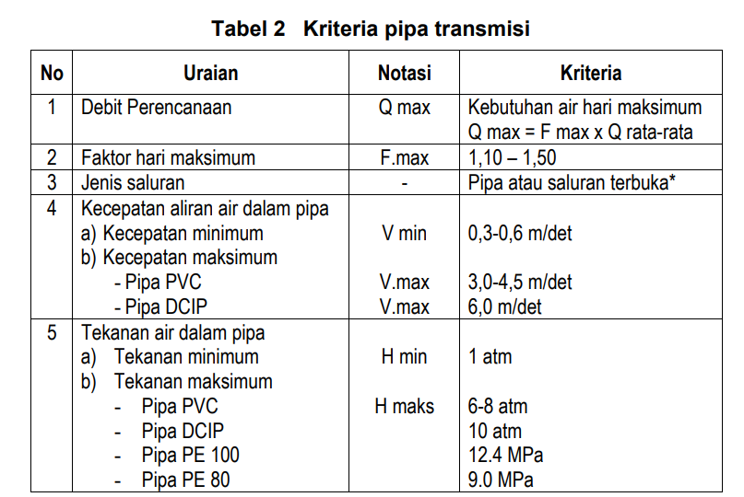
 | 2 | Jumlah Kehilangan Air | Liter/detik | 0.44 | 0.45 | 0.46 | 0.47 | 0.49 | 0.50 | 0.51 | 0.52 | 0.53 | 0.55 | 0.56 | 0.57 | 0.58 | 0.59 | 0.61 | 0.62 | 0.63 | 0.64 | 0.65 | 0.67
 | F. | KEBUTUHAN AIR NON DOMESTIK |  |  |  |  |  |  |  |  |  |  |  |  |  |  |  |  |  |  |  |  |  |  | Sumber: Kriteria Perencanaan Ditjen Cipta Karya Dinas PU, 1996
 | 1 | Jumlah Kebutuhan Air Non Domestik | Liter/detik | 1.29 | 1.29 | 1.29 | 1.29 | 1.29 | 1.33 | 1.33 | 1.33 | 1.80 | 1.80 | 1.80 | 1.80 | 1.80 | 1.80 | 1.80 | 1.80 | 1.80 | 2.08 | 2.08 | 2.08
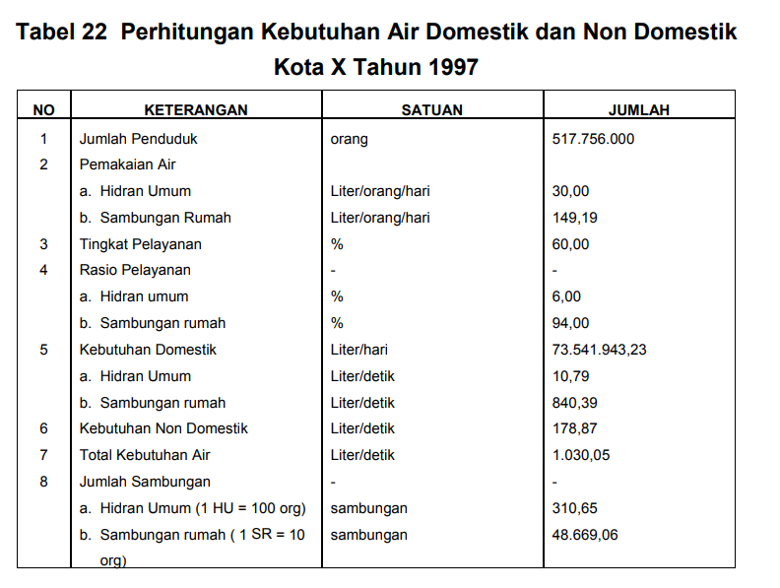
 | G. | KEBUTUHAN AIR RATA-RATA (C+D+E+F) | Liter/detik | 3.49 | 3.55 | 3.61 | 3.67 | 3.73 | 3.82 | 3.88 | 3.94 | 4.47 | 4.53 | 4.59 | 4.65 | 4.71 | 4.77 | 4.83 | 4.89 | 4.95 | 5.29 | 5.35 | 5.41
 | H. | KEBUTUHAN AIR HARI MAKSIMUM (1,10-1,50)
 | 1 | Faktor Koefisien |  | 1.5 | 1.5 | 1.5 | 1.5 | 1.5 | 1.5 | 1.5 | 1.5 | 1.5 | 1.5 | 1.5 | 1.5 | 1.5 | 1.5 | 1.5 | 1.5 | 1.5 | 1.5 | 1.5 | 1.5
 | 2 | Kebutuhan Air | Liter/detik | 5.23 | 5.32 | 5.41 | 5.50 | 5.59 | 5.73 | 5.82 | 5.91 | 6.71 | 6.80 | 6.88 | 6.97 | 7.06 | 7.15 | 7.24 | 7.33 | 7.42 | 7.93 | 8.02 | 8.11
 | I. | KEBUTUHAN AIR JAM PUNCAK (1,15-3,00)
 | 1 | Faktor Koefisien |  | 2 | 2 | 2 | 2 | 2 | 2 | 2 | 2 | 2 | 2 | 2 | 2 | 2 | 2 | 2 | 2 | 2 | 2 | 2 | 2 |  |  | 517756000
 | 2 | Kebutuhan Air | Liter/detik | 6.97 | 7.09 | 7.21 | 7.33 | 7.45 | 7.64 | 7.76 | 7.88 | 8.94 | 9.06 | 9.18 | 9.30 | 9.42 | 9.54 | 9.66 | 9.78 | 9.89 | 10.57 | 10.69 | 10.81 |  |  | 310653600

 |  |  |  |  |  |  |  |  |  |  |  |  |  |  |  |  |  |  |  |  |  |  |  |  |  | 31065360
2 | DESA MERANCANG ULU |  |  |  |  |  |  |  |  |  |  |  |  |  |  |  |  |  |  |  |  |  |  |  |  | 18639216
 | Hasil Perhitungan Proyeksi Kebutuhan Air Merancang Ulu
 | No. | Uraian | Satuan | Tahun
 |  |  |  | 2025 | 2026 | 2027 | 2028 | 2029 | 2030 | 2031 | 2032 | 2033 | 2034 | 2035 | 2036 | 2037 | 2038 | 2039 | 2040 | 2041 | 2042 | 2043 | 2044
 | A. | KEPENDUDUKAN |  |  |  |  |  |  |  |  |  |  |  |  |  |  |  |  |  |  |  |  |  | Sumber: Peraturan Menteri Pekerjaan Umum dan Perumahan Rakyat Nomor 18 Tahun 2007 tentang Penyelenggaraan Pengembangan Sistem Penyediaan Air Minum
 | 1 | Jumlah Penduduk | Jiwa | 1995 | 2053 | 2112 | 2170 | 2229 | 2287 | 2346 | 2404 | 2463 | 2522 | 2580 | 2639 | 2697 | 2756 | 2814 | 2873 | 2931 | 2990 | 3049 | 3107
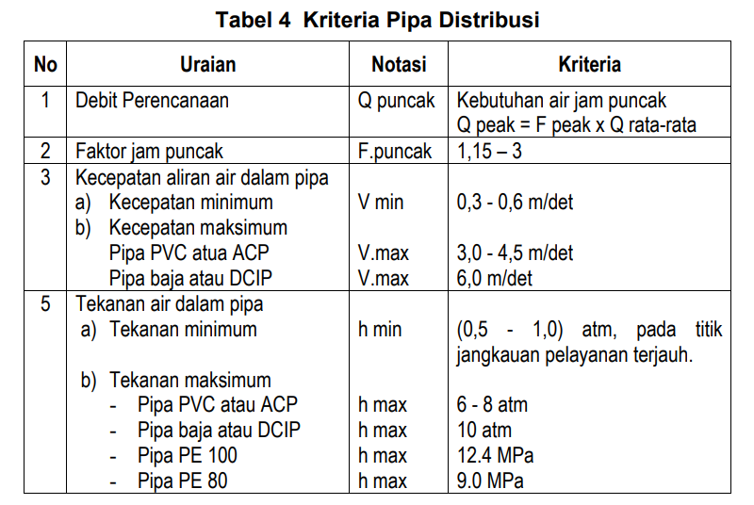
 | 2 | Cakupan Pelayanan | % | 83% | 83% | 84% | 84% | 85% | 85% | 86% | 88% | 90% | 92% | 93% | 93% | 95% | 96% | 96% | 97% | 98% | 99% | 100% | 100%
 | 3 | Penduduk Terlayani | jiwa | 1655 | 1704 | 1774 | 1823 | 1894 | 1944 | 2017 | 2116 | 2217 | 2320 | 2400 | 2454 | 2562 | 2646 | 2702 | 2787 | 2873 | 2960 | 3049 | 3107
 | B. | RASIO PELAYANAN
 | 1 | Sambungan Rumah | % | 70% | 70% | 70% | 70% | 70% | 70% | 70% | 70% | 70% | 70% | 70% | 70% | 70% | 70% | 70% | 70% | 70% | 70% | 70% | 70%
 | 2 | Hidran Umum | % | 30% | 30% | 30% | 30% | 30% | 30% | 30% | 30% | 30% | 30% | 30% | 30% | 30% | 30% | 30% | 30% | 30% | 30% | 30% | 30%
 | C. | SAMBUNGAN RUMAH (SR)
 | 1 | Jumlah Penduduk | jiwa | 1396 | 1437 | 1478 | 1519 | 1560 | 1601 | 1642 | 1683 | 1724 | 1765 | 1806 | 1847 | 1888 | 1929 | 1970 | 2011 | 2052 | 2093 | 2134 | 2175
 | 2 | Jumlah SR Terlayani (1 SR = 5 jiwa) | unit | 279 | 287 | 296 | 304 | 312 | 320 | 328 | 337 | 345 | 353 | 361 | 369 | 378 | 386 | 394 | 402 | 410 | 419 | 427 | 435
 | 3 | Konsumsi Air Rata-Rata | Liter/jiwa/hari | 100 | 100 | 100 | 100 | 100 | 100 | 100 | 100 | 100 | 100 | 100 | 100 | 100 | 100 | 100 | 100 | 100 | 100 | 100 | 100
 | 4 | Jumlah Pemakaian | L/hari | 139618.89 | 143717.78 | 147816.67 | 151915.56 | 156014.44 | 160113.33 | 164212.22 | 168311.11 | 172410.00 | 176508.89 | 180607.78 | 184706.67 | 188805.56 | 192904.44 | 197003.33 | 201102.22 | 205201.11 | 209300.00 | 213398.89 | 217497.78
 | 5 | Jumlah Pemakaian | L/detik | 1.62 | 1.66 | 1.71 | 1.76 | 1.81 | 1.85 | 1.90 | 1.95 | 2.00 | 2.04 | 2.09 | 2.14 | 2.19 | 2.23 | 2.28 | 2.33 | 2.38 | 2.42 | 2.47 | 2.52 |  | Sumber: Peraturan Menteri Pekerjaan Umum dan Perumahan Rakyat Nomor 18 Tahun 2007 tentang Penyelenggaraan Pengembangan Sistem Penyediaan Air Minum
 | D. | HIDRAN UMUM (HU)
 | 1 | Jumlah Penduduk | jiwa | 598 | 616 | 633 | 651 | 669 | 686 | 704 | 721 | 739 | 756 | 774 | 792 | 809 | 827 | 844 | 862 | 879 | 897 | 915 | 932
 | 2 | Jumlah HU Terlayani (1 HU = 100 jiwa) | unit | 6 | 6 | 6 | 7 | 7 | 7 | 7 | 7 | 7 | 8 | 8 | 8 | 8 | 8 | 8 | 9 | 9 | 9 | 9 | 9
 | 3 | Konsumsi Air Rata-Rata | Liter/jiwa/hari | 30 | 30 | 30 | 30 | 30 | 30 | 30 | 30 | 30 | 30 | 30 | 30 | 30 | 30 | 30 | 30 | 30 | 30 | 30 | 30
 | 4 | Jumlah Pemakaian | L/hari | 17951.00 | 18478.00 | 19005.00 | 19532.00 | 20059.00 | 20586.00 | 21113.00 | 21640.00 | 22167.00 | 22694.00 | 23221.00 | 23748.00 | 24275.00 | 24802.00 | 25329.00 | 25856.00 | 26383.00 | 26910.00 | 27437.00 | 27964.00
 | 5 | Jumlah Pemakaian | L/detik | 0.21 | 0.21 | 0.22 | 0.23 | 0.23 | 0.24 | 0.24 | 0.25 | 0.26 | 0.26 | 0.27 | 0.27 | 0.28 | 0.29 | 0.29 | 0.30 | 0.31 | 0.31 | 0.32 | 0.32
 | E. | KEHILANGAN AIR
 | 1 | Prediksi Kehilangan Air | % | 25% | 25% | 25% | 25% | 25% | 25% | 25% | 25% | 25% | 25% | 25% | 25% | 25% | 25% | 25% | 25% | 25% | 25% | 25% | 25% | Sumber: Peraturan Menteri Pekerjaan Umum dan Perumahan Rakyat Nomor 18 Tahun 2007 tentang Penyelenggaraan Pengembangan Sistem Penyediaan Air Minum
 | 2 | Jumlah Kehilangan Air | Liter/detik | 0.46 | 0.47 | 0.48 | 0.50 | 0.51 | 0.52 | 0.54 | 0.55 | 0.56 | 0.58 | 0.59 | 0.60 | 0.62 | 0.63 | 0.64 | 0.66 | 0.67 | 0.68 | 0.70 | 0.71
 | F. | KEBUTUHAN AIR NON DOMESTIK
 | 1 | Jumlah Kebutuhan Air Non Domestik | Liter/detik | 1.95 | 1.95 | 1.95 | 1.95 | 1.95 | 1.98 | 1.98 | 1.98 | 2.25 | 2.25 | 2.25 | 2.25 | 2.25 | 2.25 | 2.25 | 2.25 | 3.61 | 3.61 | 3.61 | 3.61
 | G. | KEBUTUHAN AIR RATA-RATA (C+D+E+F) | Liter/detik | 4.23 | 4.30 | 4.37 | 4.43 | 4.50 | 4.59 | 4.66 | 4.72 | 5.07 | 5.14 | 5.20 | 5.27 | 5.34 | 5.40 | 5.47 | 5.54 | 6.96 | 7.02 | 7.09 | 7.16
 | H. | KEBUTUHAN AIR HARI MAKSIMUM (1,10-1,50)
 | 1 | Faktor Koefisien |  | 1.5 | 1.5 | 1.5 | 1.5 | 1.5 | 1.5 | 1.5 | 1.5 | 1.5 | 1.5 | 1.5 | 1.5 | 1.5 | 1.5 | 1.5 | 1.5 | 1.5 | 1.5 | 1.5 | 1.5
 | 2 | Kebutuhan Air | Liter/detik | 6.35 | 6.45 | 6.55 | 6.65 | 6.75 | 6.89 | 6.99 | 7.09 | 7.60 | 7.70 | 7.81 | 7.91 | 8.01 | 8.11 | 8.21 | 8.31 | 10.44 | 10.54 | 10.64 | 10.74
 | I. | KEBUTUHAN AIR JAM PUNCAK (1,15-3,00)
 | 1 | Faktor Koefisien |  | 2 | 2 | 2 | 2 | 2 | 2 | 2 | 2 | 2 | 2 | 2 | 2 | 2 | 2 | 2 | 2 | 2 | 2 | 2 | 2
 | 2 | Kebutuhan Air | Liter/detik | 8.47 | 8.60 | 8.73 | 8.87 | 9.00 | 9.18 | 9.32 | 9.45 | 10.14 | 10.27 | 10.41 | 10.54 | 10.67 | 10.81 | 10.94 | 11.08 | 13.91 | 14.05 | 14.18 | 14.32

3 | DESA MERANCANG ILIR
 | Hasil Perhitungan Proyeksi Kebutuhan Air Merancang Ilir
 | No. | Uraian | Satuan | Tahun
 |  |  |  | 2025 | 2026 | 2027 | 2028 | 2029 | 2030 | 2031 | 2032 | 2033 | 2034 | 2035 | 2036 | 2037 | 2038 | 2039 | 2040 | 2041 | 2042 | 2043 | 2044
 | A. | KEPENDUDUKAN
 | 1 | Jumlah Penduduk | Jiwa | 1785 | 1851 | 1918 | 1984 | 2050 | 2116 | 2183 | 2249 | 2315 | 2381 | 2447 | 2514 | 2580 | 2646 | 2712 | 2779 | 2845 | 2911 | 2977 | 3043
 | 2 | Cakupan Pelayanan | % | 83% | 83% | 84% | 84% | 85% | 85% | 86% | 88% | 90% | 92% | 93% | 93% | 95% | 96% | 96% | 97% | 98% | 99% | 100% | 100%
 | 3 | Penduduk Terlayani | jiwa | 1482 | 1537 | 1611 | 1666 | 1743 | 1799 | 1877 | 1979 | 2084 | 2191 | 2276 | 2338 | 2451 | 2540 | 2604 | 2695 | 2788 | 2882 | 2977 | 3043
 | B. | RASIO PELAYANAN
 | 1 | Sambungan Rumah | % | 70% | 70% | 70% | 70% | 70% | 70% | 70% | 70% | 70% | 70% | 70% | 70% | 70% | 70% | 70% | 70% | 70% | 70% | 70% | 70%
 | 2 | Hidran Umum | % | 30% | 30% | 30% | 30% | 30% | 30% | 30% | 30% | 30% | 30% | 30% | 30% | 30% | 30% | 30% | 30% | 30% | 30% | 30% | 30%
 | C. | SAMBUNGAN RUMAH (SR)
 | 1 | Jumlah Penduduk | jiwa | 1250 | 1296 | 1342 | 1389 | 1435 | 1481 | 1528 | 1574 | 1621 | 1667 | 1713 | 1760 | 1806 | 1852 | 1899 | 1945 | 1991 | 2038 | 2084 | 2130
 | 2 | Jumlah SR Terlayani (1 SR = 5 jiwa) | unit | 250 | 259 | 268 | 278 | 287 | 296 | 306 | 315 | 324 | 333 | 343 | 352 | 361 | 370 | 380 | 389 | 398 | 408 | 417 | 426
 | 3 | Konsumsi Air Rata-Rata | Liter/jiwa/hari | 100 | 100 | 100 | 100 | 100 | 100 | 100 | 100 | 100 | 100 | 100 | 100 | 100 | 100 | 100 | 100 | 100 | 100 | 100 | 100
 | 4 | Jumlah Pemakaian | L/hari | 124965.56 | 129601.11 | 134236.67 | 138872.22 | 143507.78 | 148143.33 | 152778.89 | 157414.44 | 162050.00 | 166685.56 | 171321.11 | 175956.67 | 180592.22 | 185227.78 | 189863.33 | 194498.89 | 199134.44 | 203770.00 | 208405.56 | 213041.11
 | 5 | Jumlah Pemakaian | L/detik | 1.45 | 1.50 | 1.55 | 1.61 | 1.66 | 1.71 | 1.77 | 1.82 | 1.88 | 1.93 | 1.98 | 2.04 | 2.09 | 2.14 | 2.20 | 2.25 | 2.30 | 2.36 | 2.41 | 2.47
 | D. | HIDRAN UMUM (HU)
 | 1 | Jumlah Penduduk | jiwa | 536 | 555 | 575 | 595 | 615 | 635 | 655 | 675 | 695 | 714 | 734 | 754 | 774 | 794 | 814 | 834 | 853 | 873 | 893 | 913
 | 2 | Jumlah HU Terlayani (1 HU = 100 jiwa) | unit | 5 | 6 | 6 | 6 | 6 | 6 | 7 | 7 | 7 | 7 | 7 | 8 | 8 | 8 | 8 | 8 | 9 | 9 | 9 | 9
 | 3 | Konsumsi Air Rata-Rata | Liter/jiwa/hari | 30 | 30 | 30 | 30 | 30 | 30 | 30 | 30 | 30 | 30 | 30 | 30 | 30 | 30 | 30 | 30 | 30 | 30 | 30 | 30
 | 4 | Jumlah Pemakaian | L/hari | 16067.00 | 16663.00 | 17259.00 | 17855.00 | 18451.00 | 19047.00 | 19643.00 | 20239.00 | 20835.00 | 21431.00 | 22027.00 | 22623.00 | 23219.00 | 23815.00 | 24411.00 | 25007.00 | 25603.00 | 26199.00 | 26795.00 | 27391.00
 | 5 | Jumlah Pemakaian | L/detik | 0.19 | 0.19 | 0.20 | 0.21 | 0.21 | 0.22 | 0.23 | 0.23 | 0.24 | 0.25 | 0.25 | 0.26 | 0.27 | 0.28 | 0.28 | 0.29 | 0.30 | 0.30 | 0.31 | 0.32
 | E. | KEHILANGAN AIR
 | 1 | Prediksi Kehilangan Air | % | 25% | 25% | 25% | 25% | 25% | 25% | 25% | 25% | 25% | 25% | 25% | 25% | 25% | 25% | 25% | 25% | 25% | 25% | 25% | 25%
 | 2 | Jumlah Kehilangan Air | Liter/detik | 0.41 | 0.42 | 0.44 | 0.45 | 0.47 | 0.48 | 0.50 | 0.51 | 0.53 | 0.54 | 0.56 | 0.57 | 0.59 | 0.60 | 0.62 | 0.64 | 0.65 | 0.67 | 0.68 | 0.70
 | F. | KEBUTUHAN AIR NON DOMESTIK
 | 1 | Jumlah Kebutuhan Air Non Domestik | Liter/detik | 1.24 | 1.24 | 1.24 | 1.24 | 1.24 | 1.24 | 1.26 | 1.26 | 1.26 | 1.26 | 1.26 | 1.26 | 2.45 | 2.45 | 2.45 | 2.45 | 2.45 | 2.45 | 2.45 | 2.47
 | G. | KEBUTUHAN AIR RATA-RATA (C+D+E+F) | Liter/detik | 3.28 | 3.35 | 3.43 | 3.50 | 3.58 | 3.65 | 3.75 | 3.83 | 3.91 | 3.98 | 4.06 | 4.13 | 5.40 | 5.47 | 5.55 | 5.62 | 5.70 | 5.78 | 5.85 | 5.95
 | H. | KEBUTUHAN AIR HARI MAKSIMUM (1,10-1,50)
 | 1 | Faktor Koefisien |  | 1.5 | 1.5 | 1.5 | 1.5 | 1.5 | 1.5 | 1.5 | 1.5 | 1.5 | 1.5 | 1.5 | 1.5 | 1.5 | 1.5 | 1.5 | 1.5 | 1.5 | 1.5 | 1.5 | 1.5
 | 2 | Kebutuhan Air | Liter/detik | 4.91 | 5.03 | 5.14 | 5.26 | 5.37 | 5.48 | 5.63 | 5.74 | 5.86 | 5.97 | 6.08 | 6.20 | 8.10 | 8.21 | 8.32 | 8.44 | 8.55 | 8.66 | 8.78 | 8.93
 | I. | KEBUTUHAN AIR JAM PUNCAK (1,15-3,00)
 | 1 | Faktor Koefisien |  | 2 | 2 | 2 | 2 | 2 | 2 | 2 | 2 | 2 | 2 | 2 | 2 | 2 | 2 | 2 | 2 | 2 | 2 | 2 | 2
 | 2 | Kebutuhan Air | Liter/detik | 6.55 | 6.70 | 6.86 | 7.01 | 7.16 | 7.31 | 7.51 | 7.66 | 7.81 | 7.96 | 8.11 | 8.26 | 10.80 | 10.95 | 11.10 | 11.25 | 11.40 | 11.55 | 11.70 | 11.90

4 | DESA BATU-BATU
 | Hasil Perhitungan Proyeksi Kebutuhan Air Batu-Batu
 | No. | Uraian | Satuan | Tahun
 |  |  |  | 2025 | 2026 | 2027 | 2028 | 2029 | 2030 | 2031 | 2032 | 2033 | 2034 | 2035 | 2036 | 2037 | 2038 | 2039 | 2040 | 2041 | 2042 | 2043 | 2044
 | A. | KEPENDUDUKAN
 | 1 | Jumlah Penduduk | Jiwa | 662 | 679 | 695 | 711 | 728 | 744 | 760 | 777 | 793 | 809 | 826 | 842 | 858 | 875 | 891 | 907 | 924 | 940 | 956 | 973
 | 2 | Cakupan Pelayanan | % | 83% | 83% | 84% | 84% | 85% | 85% | 86% | 88% | 90% | 92% | 93% | 93% | 95% | 96% | 96% | 97% | 98% | 99% | 100% | 100%
 | 3 | Penduduk Terlayani | jiwa | 550 | 563 | 584 | 598 | 619 | 632 | 654 | 683 | 714 | 745 | 768 | 783 | 815 | 840 | 855 | 880 | 905 | 931 | 956 | 973
 | B. | RASIO PELAYANAN
 | 1 | Sambungan Rumah | % | 70% | 70% | 70% | 70% | 70% | 70% | 70% | 70% | 70% | 70% | 70% | 70% | 70% | 70% | 70% | 70% | 70% | 70% | 70% | 70%
...

Rekapitulasi Total (1)
...
 |  |  |  |  | Acuan:
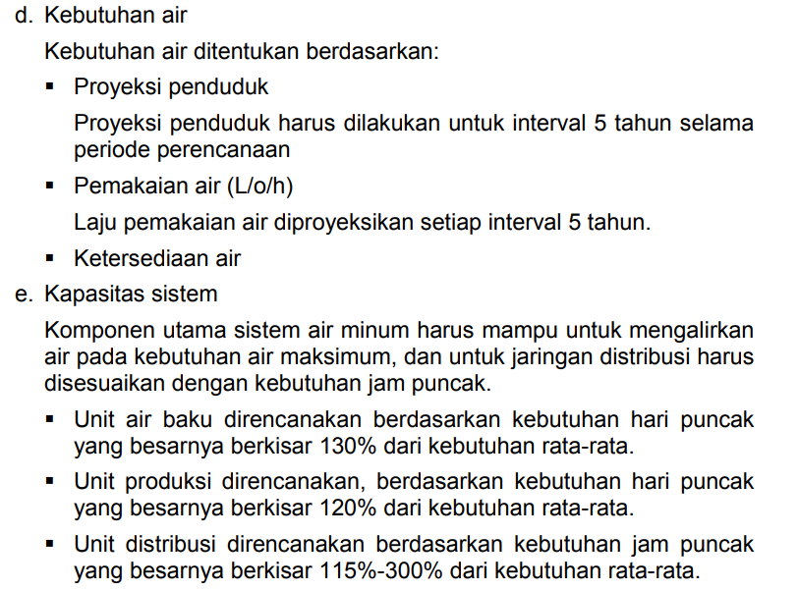
...
2040 | 2041 | 2042 | 2043 | 2044
4.89 | 4.95 | 5.29 | 5.35 | 5.41
7.33 | 7.42 | 7.93 | 8.02 | 8.11
9.78 | 9.89 | 10.57 | 10.69 | 10.81
...
2040 | 2041 | 2042 | 2043 | 2044
5.54 | 6.96 | 7.02 | 7.09 | 7.16
8.31 | 10.44 | 10.54 | 10.64 | 10.74
11.08 | 13.91 | 14.05 | 14.18 | 14.32
 |  |  |  |  | Sumber: Peraturan Menteri Pekerjaan Umum dan Perumahan Rakyat Nomor 18 Tahun 2007 tentang Penyelenggaraan Pengembangan Sistem Penyediaan Air Minum
...
2040 | 2041 | 2042 | 2043 | 2044
5.62 | 5.70 | 5.78 | 5.85 | 5.95
8.44 | 8.55 | 8.66 | 8.78 | 8.93
11.25 | 11.40 | 11.55 | 11.70 | 11.90
...
2040 | 2041 | 2042 | 2043 | 2044
...

